Core-2
Core-2
Что такое дженерики? | "Дженерики – это параметризованные типы. С их помощью можно объявлять классы, интерфейсы и методы, в которых тип данных указан в виде параметра. Используя дженерики, можно создать единственный класс, который будет автоматически работать с разными типами данных. Эта информация доступна только на этапе компиляции и стирается в runtime, и в байт код попадет только информация о том, что в программе есть некий список List<Object> list вместо List<String> list, например. Появились в версии 1.5
Для чего нужны дженерики? | Для строгой типизации и проверки на этапе компиляции. Дженерики позволяют передавать тип объекта компилятору в форме <тип>. Таким образом, компилятор может выполнить все необходимые действия по проверке типов во время компиляции, обеспечивая безопасность по приведению типов во время выполнения. Какую проблему они решают. - Типобезопасность (Typesafe). Позволяют создавать листы или коллекции определенных типов, которые содержат только определенные элементы, и позволяют находить ошибки на уровне компиляции. - Повторное использование кода (Reusable code). Позволяют не создавать похожие классы, методы, похожий код, а использовать Generics. Что можно типизировать. Параметризованные типы позволяют объявлять классы (кроме класса Enum, Анонимные, и Эксепшены), интерфейсы, методы, (конструкторы это тоже методы их не выделять отдельно) и поля, НО только те где тип данных, которыми они оперируют, указан в виде параметра. Чему эквивалентно <?>. <?> wildcard с неограниченным символом подстановки. Мы просто ставим <?>, без ключевых слов super или extends. На самом деле такой «неограниченный» wildcard все-таки ограничен, сверху. Collection<?> — это тоже символ подстановки, как и "? extends Object".
Что такое стирание? | Его суть заключается в том, что внутри класса не хранится никакой информации о его типе-параметре. Эта информация доступна только на этапе компиляции и стирается (становится недоступной) в runtime. Когда весь написанный тобой Java-код превратится в байт-код, в нем не будет информации о типах-параметрах. ----- Тип параметра <T> преобразуется в Object ----- Тип параметра <T extends Comparable> в Comparable ----- Запись вида List<String> преобразуется в List и т.д. Стирание типов возникло потому, что при разработке Java важна обратная совместимость. Виртуальная машина не умеет работать с генериками изначально, поэтому их нужно "убирать" после компиляции.
Что такое сырые типы (raw type)? | Row type - это не параметризированный объект. В Java так называют generic-типы без указания типа-параметра. Такая языковая конструкция валидна, но в большинстве случаев приводит к предупреждению компилятора. К чему приводит использование raw type. Теряется безопасность типов, если использовать необработанный тип. В то время как Дженерик явно сообщил компилятору, что он способен удерживать объекты любого типа, сырой тип отказался от проверки общих типов. При использовании необработанного типа Java предполагает, что тип элементов в этом списке равен Object . Таким образом, list.get(0) вернет ссылку типа Object . Хоть где-то можно и нужно использовать Raw Types в своём коде без риска получить ошибку? Дженерики Java не являются овеществленными, есть два исключения, когда необработанные типы (Raw Types) должны использоваться в новом коде: - Литералы класса, например List.class, а не List<String>.class. - Операнд instanceof , например o instanceof Set, а не o instanceof Set<String>
Что такое вайлдкарды? | Запись вида "? extends ..." или "? super ..." — называется wildcard или символом подстановки, с верхней границей (extends) или с нижней границей (super). Для решения проблемы совместимости используется Wildcard («?»). Он не имеет ограничения в использовании (то есть имеет соответствие с любым типом) и в этом его плюсы. Мы можем описать "неизвестный тип" символом вопроса, так называемого question mark. Благодаря Wildcard <?> можно сделать универсальный метод (или переменную), работающий с разными типами данных. Wildcard — удобный инструмент, чтобы смягчить некоторый ограничения дженериков. Дженерики инвариантны. Это значит что хотя все классы являются наследниками (подтипами, subtypes) типа Object, List<любой тип> не является подтипом List<Object>, НО, List<любой тип> является подтипом List<?>. Как и обычные дженерики, дженерики с wildcard могут быть ограничены. Ограничение по верхней границе (Upper bounded wildcard - <? extends Number>) и и по нижней границе (Lower bound wildcard - <? super Integer>)
Расскажите про принцип PECS | Producer Extends Consumer Super • Если мы объявили wildcard с extends, то это producer. Он только «продюсирует», предоставляет элемент из контейнера, а сам ничего не принимает. (аргумент - Производитель) • Если же мы объявили wildcard с super — то это consumer. Он только принимает, а предоставить ничего не может. (аргумент - Потребитель) Если метод читает данные из аргумента, то этот аргумент - производитель, а если метод передаёт данные в аргумент, то аргумент является потребителем. Важно заметить, что, определяя производителя или потребителя, мы рассматриваем только данные типа T. Из одного только читать, а в другой только записывать (исключением является возможность записать null для extends и прочитать Object для super).
Коллекции
Что такое «коллекция»? | Коллекция – это объект, который содержит набор объектов одного типа. Каждый из этих объектов в коллекции называется элементом. Коллекции - это хранилища или контейнеры, поддерживающие различные способы накопления и упорядочения объектов с целью обеспечения возможностей эффективного доступа к ним. Они представляют собой реализацию абстрактных структур данных, поддерживающих три основные операции: добавление нового элемента в коллекцию; удаление элемента из коллекции; изменение элемента в коллекции. Какие есть типы коллекций? Как они характеризуются? - Set - неупорядоченное множество уникальных (по equals) объектов. Set откажется добавлять объект, если такой объект в нем уже есть. - List - упорядоченный список объектов (в том числе одинаковых). - Queue - очередь ждущих обработки объектов. По запросу выдает один самый приоритетный объект. Бывает очередь FIFO, бывает Priority. - Map - множество объектов-пар вида ключ --> значение.
Расскажите про иерархию коллекций | 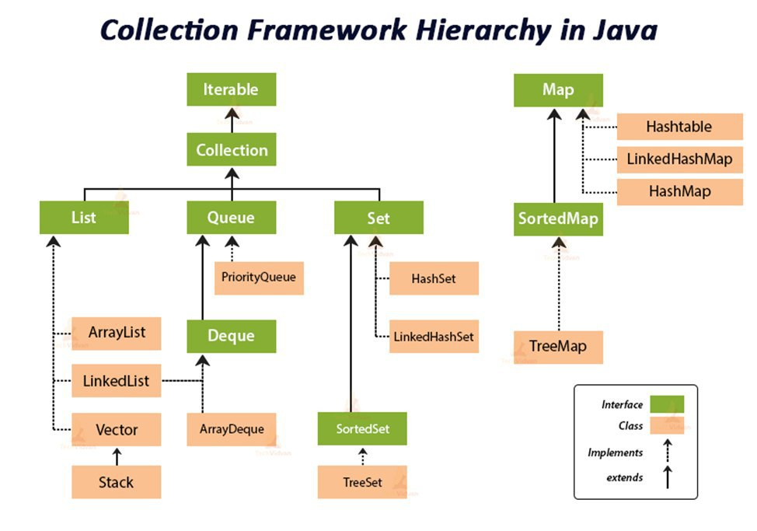
Почему Map — это не Collection, в то время как List и Set являются Collection? | Коллекция (List и Set) представляет собой совокупность некоторых элементов (обычно экземпляров одного класса).Map -это совокупность пар "ключ"-"значение". У map нет итерабл, не понятно по чему проводить итерацию
Отличие коллекции от массива. | 1. Массивы имеют фиксированный размер при создании, коллекции динамически расширяются. 2. У массивов нет защиты от изменений. final действует на ссылку, а не на массив. 3. Коллекции могут разрешать чтение, но запрещать изменение содержимого. 4. Коллекции имеют полное разнообразие методов. 5. Коллекции работают только с элементами ссылочного типа, потому что они автоматически параметризированы.
В чем разница между java.util.Collection и java.util.Collections? | Класс java.util.Collections содержит исключительно статические методы для работы с коллекциями. В них входят методы, реализующие полиморфные алгоритмы (такие алгоритмы, использование которых возможно с разными видами структур данных), "оболочки", возвращающие новую коллекцию с инкапсулированной указанной структурой данных и некоторые другие методы. java.util.Collection - это корневой интерфейс Java Collections Framework. Этот интерфейс в основном применяется там, где требуется высокий уровень абстракции, например, в классе java.util.Collections.
Какая разница между итераторами с fail-fast и fail-safe поведением? (С примерами) | Итератор fail-safe не вызывает исключений при изменении структуры коллекции, потому что работает с её клоном. Пример fail-safe - CopyOnWriteArrayList и итератор keySet коллекции ConcurrentHashMap. Итератор fail-fast генерирует исключение ConcurrentModificationException, если коллекция меняется во время итерации, но работает быстрее. Пример fail-fast - Vector и Hashtable.
Чем различаются Enumeration и Iterator? | Iterator имеет больше методов работы с коллекциями и был специально введен в java2, вместо Enumeration(interface). Рекоммендуется юзать Iterator. Оба интерфейса предназначены для обхода коллекции, но есть различия: -с помощью Enumeration нельзя добавлять/удалять элементы; -в Iterator исправлены имена методов для повышения читаемости кода (Enumeration.hasMoreElements() соответствует Iterator.hasNext(), Enumeration.nextElement() соответствует Iterator.next() и т.д); -Enumeration присутствуют в устаревших классах, таких как Vector/Stack, тогда как Iterator есть во всех современных коллекциях.
Как между собой связаны Iterable, Iterator и «for-each»? | - Классы, реализующие интерфейс Iterable, могут применяться в конструкции forEach, которая использует Iterator. - При работе с forEach нельзя одновременно «идти по коллекции циклом» и удалять из неё элементы. Это всё из-за устройства итератора. - В цикле forEach использование итератора скрыто полностью. (позволяет сделать код лаконичнее) - Цикл forEach можно использовать для любых объектов, которые поддерживают итератор. Т.е. ты можешь написать свой класс, добавить ему метод iterator() и сможешь использовать его объекты в правой части конструкции forEach.
Можно ли итерируясь по ArrayList удалить элемент? Какое вылетит исключение? | Можно, но нужно использовать iterator.remove(). Иначе при прохождении по ArrayList в цикле for сразу после удаления элемента будет ConcurrentModificationException.
listIterator - что это, в чём отличие от обычного. | - ListIterator расширяет интерфейс Iterator - ListIterator может быть использован только для перебора элементов коллекции List; - Iterator позволяет перебирать элементы только в одном направлении, при помощи метода next(). Тогда как ListIterator позволяет перебирать список в обоих направлениях, при помощи методов next() и previous(); - ListIterator не указывает на конкретный элемент: его текущая позиция располагается между элементами, которые возвращают методы previous() и next(). - При помощи ListIterator можно модифицировать список, добавляя/удаляя элементы с помощью методов add() и remove(). Iterator не поддерживает данного функционала.
В чём разница между Iterable и Iterator. | Iterable - Он не имеет никакого состояния итерации, такого как "текущий элемент". Проходит все. Вместо этого, он имеет один метод, который производит Iterator. forEach () Iterator - это интерфейс с состоянием итерации. Это позволяет проверить, если он имеет больше элементов с помощью hasNext() и перейти к следующему элементу с помощью next(). Iterable должен быть в состоянии произвести любое количество действующих Iterators. Интерфейс Iterable содержит только один абстрактный метод.
Как поведёт себя коллекция, если вызвать iterator.remove()? | Если вызову iterator.remove() предшествовал вызов iterator.next(), то iterator.remove() удалит элемент коллекции, на который указывает итератор, в противном случае будет выброшено IllegalStateException(). Попытка удаления элемента при итерации с помощью цикла приведет к исключению.
Чем Set отличается от List? | 1) List позволяет дублировать элементы. Set содержит только уникальные элементы. 2) List - упорядоченная последовательность элементов (LinkedList, ArrayList, Vector), тогда как 3) Set — это отдельный список неупорядоченных элементов (HashSet, LinkedHashSet, TreeSet). Хотя Set предоставляет другую альтернативу SortedSet, которая может хранить элементы Set в определенном порядке сортировки, определенные методами Comparable и Comparator для объектов, хранящихся в Set. ГЕТ
Расскажите про интерфейс Set. | Интерфейс Set расширяет интерфейс Collection. Set не добавляет новых методов, только вносит изменения унаследованные. Set - неупорядоченный набор неповторяющихся элементов В частности, метод add() добавляет элемент в коллекцию и возвращает true, если не было такого элемента. Разрешено наличие только одной ссылки типа null.
Расскажите про реализации интерфейса Set | В HashSet порядок добавления элементов будет непредсказуемым - используется хэширование для ускорения выборки. В TreeSet объекты хранятся отсортированными по возрастанию из-за применения к/ч дерева. LinkedHashSet хранит элементы в порядке добавления.
В чем отличия TreeSet и HashSet? | HashSet быстрее, чем TreeSet . В HashSet элементы в случайном порядке, в TreeSet в отсортированном. HashSet обеспечивает постоянную производительность - О(1) - для большинства операций, таких как add () , remove () и contains () , по сравнению с временем log(n), предлагаемым TreeSet.
Чем LinkedHashSet отличается от HashSet? | Основное различие в том, что LinkedHashSet сохраняет порядок вставки элементов, а HashSet - нет. В основе LinkedHashSet лежит LinkedHashMap вместо HashMap. Благодаря этому порядок элементов при обходе коллекции является идентичным порядку добавления элементов
Что будет, если добавлять элементы в TreeSet по возрастанию? | TreeSet все равно в каком порядке вы добавляете в него элементы, так как в основе TreeSet лежит красно-черное дерево, которое умеет само себя балансировать и хранить элементы по возрастанию.
Как устроен HashSet, сложность основных операций. | 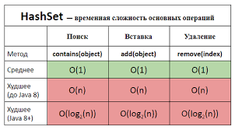
 | Все классы, реализующие интерфейс Set, внутренне поддерживаются реализациями Map. HashSet хранит элементы с помощью HashMap. Значение, которые мы передаем в HashSet, является ключом к объекту HashMap, а в качестве значения используется Object.
Как устроен LinkedHashSet, сложность основных операций. | 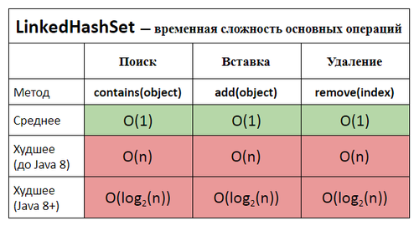
 | В его основе лежит LinkedHashMap. Благодаря этому порядок элементов при обходе коллекции является идентичным порядку добавления элементов
Как устроен TreeSet, сложность основных операций. | 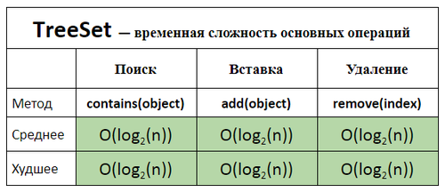
 | Время для базовых операций - Логарифмическое время. Гарантирует порядок элементов - в основе лежит красно-черное дерево, которое умеет само себя балансировать. Не предоставляет каких-либо параметров для настройки производительности Предоставляет дополнительные методы для упорядоченного списка: first(), last(), headSet(), tailSet()
Расскажите про интерфейс List | Контейнер List хранит элементы в порядке добавления. Интерфейс List дополняет Collection несколькими методами, обеспечивающими вставку и удаление элементов в середине списка.
Как устроен ArrayList, сложность основных операций. | 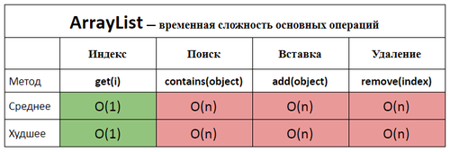
 | ArrayList реализован внутри в виде обычного массива. Поэтому при вставке элемента в середину, приходится сначала сдвигать на один все элементы после него, а уже затем в освободившееся место вставлять новый элемент. Механизм автоматического «расширения» массива существует, а вот автоматического «сжатия» нет, можно только явно выполнить «сжатие» командой trimToSize()
Что такое Queue? | Queue - коллекция, предназначенная для хранения элементов в порядке, нужном для их обработки. Очереди обычно, но не обязательно, упорядочивают элементы в FIFO (first-in-first-out) порядке.
Что такое Deque? Чем отличается от Queue? | Deque - двухстороняя очередь, расширяет queue. Он отличается от Queue тем, что можно добавлять и удалять элементы как в хвосте так и в голове. Количество методов удваивается. Пример: addFirst(E e); addLast(E e); Помимо этого реализации интерфейса Deque могут строится по принципу FIFO, либо LIFO. Реализации и Deque, и Queue обычно не переопределяют методы equals() и hashCode(), а используются методы класса Object, основанные на сравнении ссылок. Рекомендуется использовать вместо устравшего Stack.
Приведите пример реализации Deque. | Linked list, Stack, ArrayDeque
Какая коллекция реализует FIFO? | Queue
Какая коллекция реализует LIFO? | Vector, ArrayDeque
Оцените количество памяти на хранение одного примитива типа byte в LinkedList? | Каждый элемент LinkedList хранит ссылку на предыдущий элемент, следующий элемент и ссылку на данные. Для x32 систем каждая ссылка занимает 32 бита (4 байта). Сам объект типа Node занимает приблизительно 8 байт. Размер каждого объекта в Java кратен 8, соответственно получаем 24 байта. Примитив типа byte занимает 1 байт памяти, но в списке примитивы упаковываются, соответственно получаем еще 8 байт. Таким образом, в x32 JVM около 32 байтов выделяется для хранения одного значения типа byte в LinkedList. Для 64-битной JVM каждая ссылка занимает 64 бита (8 байт). Вычисления аналогичны. (32 ответ) Посчитать на других переменных!
Оцените количество памяти на хранение одного примитива типа byte в ArrayList? | ArrayList основан на массиве. Каждый элемент массива хранит примитивный тип данных - byte, размер которого 1 байт.
Какие существуют реализации Map? | TreeMap, HashMap, HashTable, LinkedHashMap
Как устроена HashMap, сложность основных операций? (Расскажите про принцип корзин) | 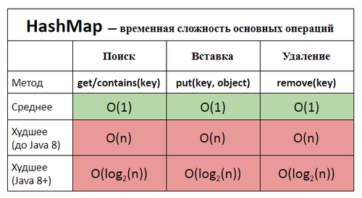
 | HashMap – внутри состоит из корзин и списка элементов, на которые ссылаются корзины. Корзины – массив Элементы(Node) – связанный список, то есть каждый элемент списка имеет указатель на следующий элемент. При добавлении нового элемента, хэш-код ключа определяет корзину для элемента с помощью hashFunction(), который принимает hashCode ключа и возвращает номер корзины. В корзине есть ссылка на связанный список, в который будет положен наш объект. Идет проверка, есть ли элементы в этом списке. Если нету, то корзина получает ссылку нового элемента, если есть, то происходит прохождение по списку элементов и сравнивание элементов в списке. Проверяется равенство hashcode. Зная о коллизии, проводится еще сравнивание ключей методом equals. Если оба равны: идет перезапись Если не равен equals: добавляется элемент в конец списка HashMap имеет поле loadFactor. Оно может быть задано через конструктор. По умолчанию - 0.75. Его произведение на количество корзин дает нам необходимое число объектов которое нужно добавить чтобы состоялось удвоение количества корзин. Например если у нас мапка с 16-ю(default) корзинами, а loadFactor равняется 0.75, то расширение произойдет когда мы добавим 16 * 0.75 = 12 объектов. После удвоения все объекты будут перераспределены с учетом нового количества корзин
Как устроена TreeMap, сложность основных операций? | 
 | Класс TreeMap<K, V> представляет отображение в виде дерева. Он наследуется от класса AbstractMap и реализует интерфейс NavigableMap, а следовательно, также и интерфейс SortedMap. Поэтому в отличие от коллекции HashMap в TreeMap все объекты автоматически сортируются по возрастанию их ключей.
Как работает HashMap при попытке сохранить в него два элемента по ключам с одинаковым hashCode(), но для которых equals() == false? | По значению hashCode() вычисляется индекс ячейки массива, в список которой этот элемент будет добавлен. Перед добавлением осуществляется проверка на наличие элементов в этой ячейке. Если элементы с таким hashCode() уже присутствует, но их equals() методы не равны, то элемент будет добавлен в конец списка.
Что будет, если мы кладем в HashMap ключ, у которого equals и hashCode определены некорректно? | Объект скорее всего добавится, но обратно мы не сможем получить его.
Возможна ли ситуация, когда HashMap выродится в список даже с ключами имеющими разные hashCode()? | Это возможно в случае, если метод, определяющий номер корзины будет возвращать одинаковые значения.
Почему нельзя использовать byte[] в качестве ключа в HashMap? | Хэш-код массива не зависит от хранимых в нем элементов, а присваивается при создании массива (метод вычисления хэш-кода массива не переопределен и вычисляется по стандартному Object.hashCode() на основании адреса массива). Также у массивов не переопределен equals и выполняется сравнение указателей. Это приводит к тому, что обратиться к сохраненному с ключом-массивом элементу не получится при использовании другого массива такого же размера и с такими же элементами, доступ можно осуществить лишь в одном случае — при использовании той же самой ссылки на массив, что использовалась для сохранения элемента.
Что такое коллизия. Что происходит при коллизии. Как будет разрешаться коллизия. | 1) Коллизия в Map - это когда два и более элемента попадают в одну "корзину" - ячейку внутреннего хранилища Map. увеличивается время работы. 2 причины? - Значение хеша ограничено диапазоном значений типа int (порядка 4 млрд.). В HashCode контракте, неравные объекты могут иметь один и тот же код hash. - Корзина, может быть, повторно использована даже при наличии большого количества пустых корзин при добавлении двух (неравных) объектов, которые попадают в одну корзину (хэш-код % buckets.length). Когда корзины заполняются, у нового хешируемого объекта, больше шансов оказаться в непустой корзине. Как будет разрешаться коллизия? Полученное новое значение также нужно куда-то записать, и для этого нужно определить, куда именно оно будет записано. Это называется решением коллизии. Существует два подхода: - external chaining или метод цепочек (реализован в HashMap) — т.е. в ячейке на самом деле содержится список (chain). А уже в списке может содержаться несколько значений (не обязательно с одинаковым хеш-кодом). - linear probing или метод открытой адресации (реализован в IdentityHashMap) – заключается в поиске первой пустой ячейки после той, на которую указала хеш-функция; В итоге, добавление элементов при коллизии (в пределах одной корзины) выглядит следующим образом: - проверяем с помощью методов hashCode() и equals(), что оба ключа одинаковы. - если ключи одинаковы, заменить текущее значение новым. - иначе связать новый и старый объекты с помощью структуры данных "связный список", указав ссылку на следующий объект в текущем и сохранить оба под нужным индексом; либо осуществить переход к древовидной структуре.
Будет ли работать HashMap, если все добавляемые ключи будут иметь одинаковый hashCode()? | Да, будет, но в этом случае HashMap вырождается в связный список и теряет свои преимущества.
Какое худшее время работы метода get(key) для ключа, которого нет в HashMap? | O(N). Худший случай - это поиск ключа в таблице, вырожденной в список, перебор ключей которой занимает линейно пропорциональное время количеству хранимых элементов.
Какое худшее время работы метода get(key) для ключа, который есть в HashMap? | O(N) - линейное
Начальная ёмкость коллекций | 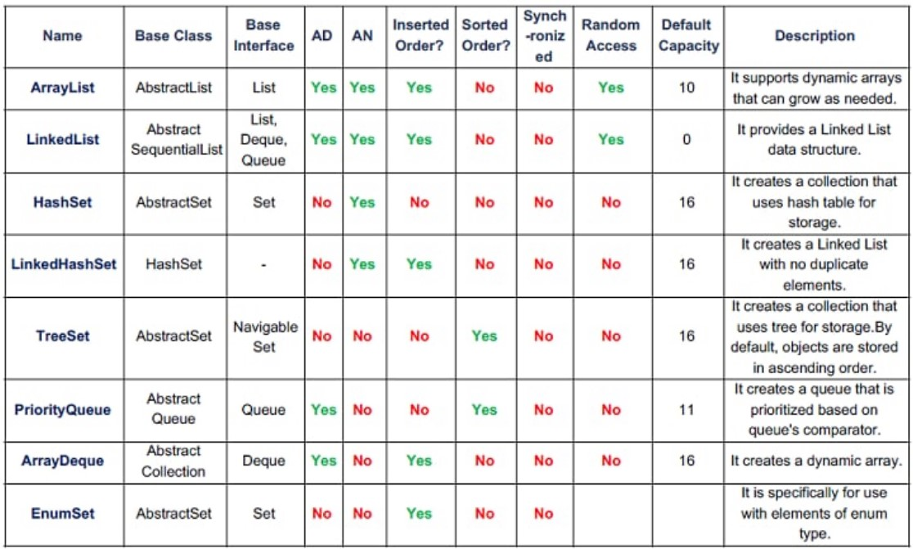
Функциональные интерфейсы
Что такое функциональный интерфейс? | Это интерфейс, который содержит только 1 абстрактный метод. Интерфейс может включать сколько угодно default (и static) методов и при этом оставаться функциональным, потому что default методы - не абстрактные. Могут ли быть поля в интерфейсах? (Могут, поля константы) Интерфейсы могут содержать поля, так же, как и обычные классы, но с несколькими отличиями: - Поля должны быть проинициализированы. - Поля считаются публичными статическими финальными. - Модификаторы public, static и final не нужно указывать явно (они «проставляются» по умолчанию) Что такое абстрактные методы? - У абстрактных методов нет тела. - Реализация абстрактных методов предоставляется классам, реализующими данный интерфейс. - Абстрактные методы считаются публичными и абстрактными даже, если это не задано явно. - Абстрактные методы не могут быть финальными, поскольку в Java комбинация модификаторов abstract и final запрещена. Для чего в функциональных интерфейсах Static методы? Static – методы в интерфейсе — это тоже, что и static методы в абстрактном классе. - Статические методы в интерфейсе являются частью интерфейса, мы не можем использовать его для объектов класса реализации. - Статические методы в интерфейсе хороши для обеспечения вспомогательных методов, например, проверки на null, сортировки коллекций и т.д. - Статические методы в интерфейсе помогают обеспечивать безопасность, не позволяя классам, которые реализуют интерфейс, переопределить их. - Мы не можем определить статические методы для методов Object, потому что получим ошибку компиляции.
Для чего нужна аннотация @FunctionalInterface? | Нужна чтобы точно определить интерфейс как функциональный. Она обозначит замысел и не даст определить второй абстрактный метод в интерфейсе.
Какие встроенные функциональные интерфейсы вы знаете? | Predicate<T> - реализуется функция, получающая на вход экземпляр класса T и возвращающая на выходе значение типа boolean and()-возвращает составной предикат логического И: sout(A.and(B).test("ABCD"))); //true or()-возвращает составной предикат логического ИЛИ: sout(A.or(B).test("A"))); //true sout(A.or(B).test("C"))); //false negate()-возвращает предикат, представляющий логическое отрицание этого предиката. isEqual()-возвращает предикат, который проверяет, равны ли два аргумента. test(T t)-оценивает этот предикат для данного аргумента Predicate<Integer> negativ = x -> x<0; System.out.println(negativ.test(6)); //false Consumer<T> - реализуется функция, которая получает на вход экземпляр класса T, производит с ним некоторое действие и ничего не возвращает accept(T t)Выполняет операцию с заданным аргументом. andThen(Consumer<? super T> after)возвращает состав, Consumer который последовательно выполняет операцию, за которой следует afterоперация. Function<T,R> - реализуется функция, получающая на вход экземпляр класса T и возвращающая на выходе экземпляр класса R andThen(Function<? super R,? extends V> after) Возвращает составную функцию, которая сначала применяет эту функцию к своему входу, а затем применяет after функцию к результату. apply(T t) Применяет эту функцию к заданному аргументу. compose(Function<? super V,? extends T> before) Возвращает составную функцию, которая сначала применяет before функцию к ее входу, а затем применяет эту функцию к результату. identity() Возвращает функцию, которая всегда возвращает свой входной аргумент. Supplier<T> - реализуется функция, ничего не принимающая на вход, но возвращающая на выход результат класса T get() Получает результат. String t = "One"; Supplier<String> supplierStr = () -> t.toUpperCase(); System.out.println(supplierStr.get()); UnaryOperator<T> - принимает в качестве параметра объект типа T, выполняет над ними операции и возвращает результат операций в виде объекта типа T identity() возвращает унарны
Что такое ссылка на метод? | Ссылки на методы (Method References) - это компактные лямбда выражения для методов у которых уже есть имя. Если лямбда-выражения связываются с функциональным интерфейсом, то методы также могут быть связаны с функциональным интерфейсом. Связь метода с функциональным интерфейсом осуществляется с помощью ссылки на метод. Если лямбда-выражение может быть передано в некоторый метод как параметр, то ссылка на метод также может быть передана в качестве параметра. С помощью этой ссылки можно обращаться к методу не вызывая его. В Java различают 4 вида ссылок на методы: • ссылки на статические методы; • ссылки на методы экземпляра; • ссылки на конструкторы; • ссылки на обобщенные (шаблонные) методы. Ссылка на статический метод - ContainingClass::staticMethodName Ссылка на нестатический метод конкретного объекта - containingObject::instanceMethodName Ссылка на конструктор - ClassName::new Ссылка на метод - это сокращенный синтаксис выражения лямбда, который выполняет только один метод. Это позволяет нам ссылаться на конструкторы или методы, не выполняя их.
Что такое лямбда-выражение? Чем его можно заменить? | Лямбда-выражение - упрощённая запись анонимного класса, реализующего функциональный интерфейс Они позволяют написать метод и сразу же использовать его. Особенно полезно в случае однократного вызова метода, т.к. сокращает время на объявление и написание метода без необходимости создавать класс. Lambda-выражения в Java обычно имеют следующий синтаксис (параметры) -> (тело) (int a, int b) -> { return a + b; } () -> System.out.println("Hello World"); (String s) -> { System.out.println(s); } () -> 42 () -> { return 3.1415 }; Структура Lambda-выражений: 1) Lambda-выражения могут иметь от 0 и более входных параметров. 2) Тип параметров можно указывать явно либо может быть получен из контекста. Например (int a) можно записать и так (a) 3) Параметры заключаются в круглые скобки и разделяются запятыми. Например (a, b) или (int a, int b) или (String a, int b, float c) 4) Если параметров нет, то нужно использовать пустые круглые скобки. Например () -> 42 5) Когда параметр один, если тип не указывается явно, скобки можно опустить. Пример: a -> return a*a 6) Тело Lambda-выражения может содержать от 0 и более выражений. 7) Если тело состоит из одного оператора, его можно не заключать в фигурные скобки, а возвращаемое значение можно указывать без ключевого слова return. 8) В противном случае фигурные скобки обязательны (блок кода), а в конце надо указывать возвращаемое значение с использованием ключевого слова return (в противном случае типом возвращаемого значения будет void). 9) Каждое lambda-выражение может быть неявно привязано к какому-нибудь функциональному интерфейсу. Например, можно создать ссылку на Runnable интерфейс: Runnable r = () -> System.out.println("hello world"); Как взаимосвязаны лямбда и функциональный интерфейс? Чтобы объявить и использовать лямбда-выражение, основная программа разбивается на ряд этапов: 1.Определение ссылки на функциональный интерфейс: Operationable operation; 2.Создание лямбда-выражения: operation = (x,y) → x+y К каким переменным есть
Stream API
Что такое Stream API? Для чего нужны стримы? | Stream API — это средства потоковой обработки данных в функциональном стиле. Они не имеют ничего общего (кроме названия) с потоками ввода-вывода. Типичные применения – конвертация, переупаковка, и агрегация данных. Три основных понятия Java Stream API – источник данных, промежуточная (intermediate), и терминальная (terminal) операции. Источником может быть заранее заданный набор данных(массив, коллекция), или динамический генератор, возможно даже бесконечный. Сам источник никогда не модифицируется последующими операциями. Промежуточные операции модифицируют стрим. На одном потоке можно вызвать сколько угодно промежуточных операций. Терминальная операция «потребляет» поток. Она может быть только одна, в конце работы с отдельно взятым стримом. Стримы работают лениво – вся цепочка промежуточных операций не начнет выполняться до вызова терминальной. Пакет java.util.stream – это средства потоковой обработки данных в функциональном стиле. Они не имеют ничего общего (кроме названия) с потоками ввода-вывода. Типичные применения – конвертация, переупаковка, и агрегация данных. Его задача - упростить работу с наборами данных, в частности, упростить операции фильтрации, сортировки и другие манипуляции с данными.
Почему Stream называют ленивым? | Методы не будут выполняться пока не будет вызван терминальный метод
Какие существуют способы создания стрима? | Пустой стрим: Stream.empty() Стрим из List: list.stream() Стрим из Map: map.entrySet().stream() Стрим из массива: Arrays.stream(array) Стрим из указанных элементов: Stream.of("1", "2", "3") -Можно получить из BufferedReader при помощи метода lines(), который вернет поток строк из потока символов. -Из директории на диске при помощи методов Files.list() и Files.walk() -Можно получить из строки методом chars(), будет IntStream с символами. -Можно порождать динамически, генерировать при помощи supplier. -Итерированием какой-то функции -Можно получить диапазон чисел в виде стрима range и rangeClosed -Конкатенацией других стримов
Как из коллекции создать стрим? | Collection<String> collection = Arrays.asList("a1", "a2", "a3"); Stream<String> streamFromCollection = collection.stream();
Какие промежуточные методы в стримах вы знаете? | Filter - Отфильтровывает записи, возвращает только записи, соответствующие условию Skip - Позволяет пропустить N первых элементов Distinct - Возвращает стрим без дубликатов Map - Преобразует каждый элемент стрима flatMap – для работы с элементами элементов коолекций Peek - Возвращает тот же стрим, но применяет функцию к каждому элементу стрима Limit - Позволяет ограничить выборку определенным количеством первых элементов Sorted - Позволяет сортировать значения либо в натуральном порядке, либо задавая Comparator mapToInt, mapToDouble, mapToLong - Аналог map, но возвращает числовой стрим (то есть стрим из числовых примитивов) takeWhile(Predicate predicate) Появился в Java 9. Возвращает элементы до тех пор, пока они удовлетворяют условию, то есть функция-предикат возвращает true. Это как limit, только не с числом, а с условием. dropWhile(Predicate predicate) Появился в Java 9. Пропускает элементы до тех пор, пока они удовлетворяют условию, затем возвращает оставшуюся часть стрима. Если предикат вернул для первого элемента false, то ни единого элемента не будет пропущено. Оператор подобен skip, только работает по условию. boxed() - Преобразует примитивный стрим в объектный.
Расскажите про метод peek(). | Предполагается, что map() получает на вход один объект, а возвращает другой. Возможно, того же типа, но другой. peek() - это частный случай map(), который возвращает тот же самый объект, который получил на входе, возможно, с изменённым внутренним состоянием. Конечно, можно использовать для этого map(), но есть нюансы. Во-первых, peek() на одну строчку короче - не нужно писать return, Java и так знает, что нужно возвращать. Во-вторых, вы страхуетесь от ошибок - из peek() невозможно вернуть не тот объект, который пришёл на вход.
Расскажите про метод map(). | Метод map() заданным образом преобразует каждый элемент стрима, потом преобразует все объекты в итоговый стрим.
Расскажите про метод flatMap(). | flatMap возвращает по стриму для каждого объекта в первоначальном стриме, а затем результирующие потоки объединяются в исходный стрим.
Чем отличаются методы map() и flatMap(). | map для каждого объекта в стриме возвращает по 1 объекту, потом преобразует все объекты в итоговый стрим. flatMap возвращает по стриму для каждого объекта в первоначальном стриме, а затем результирующие потоки объединяются в исходный стрим.
Расскажите про метод filter() | фильтрует стрим, возвращая только те элементы, что проходят по условию (Predicate) Проверяет значение на “true” и “false”
Расскажите про метод limit() | limit(n) - возвращает новый поток, ограниченный n-результатами
Расскажите про метод skip() | skip(n) - возвращает новый поток, пропуская первые n элементов
Расскажите про метод sorted() | sorted() - возвращает отсортированный поток
Расскажите про метод distinct() | distinct() - возвращает поток равнозначный исходному, но без дубликатов
Какие терминальные методы в стримах вы знаете? | -forEach – принимает consumer, которому будут выведены элементы стрима. -forEachOrdered – как и forEach, но гарантирует порядок. -count() - подсчет всех значений -max() - возвращает максимальный элемент -min() - возвращает минимальный элемент -findAny() - находится вхождение – сразу возвращает результат -anyMatch() проверяет на наличие совпадения -allMatch() – возвращает boolean -noneMatch() – возвращает boolean -findFirst – возвращает первый элемент из стрима, возвращается OptionalInt -collect – собирает элементы в новое хранилище -reduce – результат применения бинарного оператора к каждой паре элементов стрима, пока не останется один элемент. -toArray - возвращет массив Терминальный метод можно вызвать только один раз. Все оконечные методы возвращают Optional - оболочка ответа (этот специальный тип ввели чтобы не возвращать null)
Расскажите про метод collect() | Stream.collect () является одним из терминальных методов. Это позволяет выполнять изменяемые операции свертывания (переупаковка элементов в некоторые структуры данных и применение некоторой дополнительной логики, объединение их и т. Д.) Преобразует стрим в коллекцию
Расскажите про метод reduce() | позволяет выполнять агрегатные функции и возвращать один результат. - Результат применения бинарного оператора к каждой паре элементов стрима, пока не останется один элемент.
Расскажите про класс Collectors и его методы. | Нужен для того, чтобы упаковывать стримы в коллекции: toList() - преобразует поток в список — List<T> toSet() - преобразует поток в список — Set<T> toMap() - преобразует поток в список — Map<K, V> Используются в методе collect().
Расскажите о параллельной обработке в Java 8. | Чтобы сделать обычный последовательный поток параллельным, надо вызвать у объекта Stream метод parallel. А обратный метод - sequential(). Кроме того, можно также использовать блокирующий метод parallelStream() интерфейса Collection для создания параллельного потока из коллекции. В то же время если рабочая машина не является многоядерной, то поток будет выполняться как последовательный. Работает на фреймворке fork/join.
Что такое IntStream и DoubleStream? | В Java 8 создание Stream-ов примитивов напрямую невозможно, из-за дженериков. Но разработчики сделали 3 Stream-а примитивов : IntStream, LongStream, DoubleStream. Работает быстрее, чем стрим с классами-обертками. Поддерживают дополнительные терминальный методы sum(), average(), mapToObj()
Java 8
Какие нововведения появились в java 8? | 1. Полноценная поддержка лямбда-вражений 2. Ссылки на методы :: 3. Функциональные интерфейсы 4. default методы в интефейсах 5. Потоки для работы с коллекциями 6. Новое api для работы с датами 7. Nashorn движок JavaScript, разрабатываемый полностью на Java компанией Oracle. 8. Кодировщик/декодировщик. 9. Новые методы для Map - PutIfAbsent(), СomputeIfAbsent()\СomputeIfPresent(), Remove(), GetOrDefault(), Merge() 10. Metaspace пришла на замену PermGen
Какие новые классы для работы с датами появились в java 8? | LocalDate , LocalTime, LocalDateTime, ZonedDateTime, Period, Duration
Расскажите про класс Optional | Optional - новый класс в пакете java.util, является контейнером (оберткой) для значений которая также может безопасно содержать null. Благодаря опциональным типам можно забыть про проверки на null и NullPointerException.
Что такое Nashorn? | В Java 8, Nashorn, представлен значительно улучшенный движок javascript для замены существующего Rhino. Nashorn обеспечивает в 2-10 раз лучшую производительность, так как он напрямую компилирует код в памяти и передает байт-код в JVM. Nashorn использует функцию динамического вызова, представленную в Java 7, для повышения производительности. * Nashorn — немецкое слово (Носорог)
Что такое jjs? | Инструмент командной строки для выполнения JavaScript-кодов на консоли.
Какой класс появился в Java 8 для кодирования/декодирования данных? | public static class Base64.Encoder /public static class Base64.Decoder
Как создать Base64 кодировщик и декодировщик? | Используя метод getDecoder() класса Base64 он возвращает декодировщик Base64.Decoder, который декодирует данные с помощью схемы кодирования base64.
Какие дополнительные методы для работы с ассоциативными массивами (maps) появились в Java 8? | putIfAbsent() добавляет пару «ключ-значение», только если ключ отсутствовал: map.putIfAbsent("a", "Aa"); forEach() принимает функцию, которая производит операцию над каждым элементом: map.forEach((k, v) -> System.out.println(v)); compute() создаёт или обновляет текущее значение на полученное в результате вычисления (возможно использовать ключ и текущее значение): map.compute("a", (k, v) -> String.valueOf(k).concat(v)); //["a", "aAa"] computeIfPresent() если ключ существует, обновляет текущее значение на полученное в результате вычисления (возможно использовать ключ и текущее значение): map.computeIfPresent("a", (k, v) -> k.concat(v)); computeIfAbsent() если ключ отсутствует, создаёт его со значением, которое вычисляется (возможно использовать ключ): map.computeIfAbsent("a", k -> "A".concat(k)); //["a","Aa"] getOrDefault() в случае отсутствия ключа, возвращает переданное значение по-умолчанию: map.getOrDefault("a", "not found"); merge() принимает ключ, значение и функцию, которая объединяет передаваемое и текущее значения. Если под заданным ключем значение отсутствует, то записывает туда передаваемое значение. - map.remove(key, value) - Если такое ключ-значение есть в map, то удаляем
Что такое LocalDateTime? | LocalDateTime объединяет вместе LocaleDate и LocalTime, содержит дату и время в календарной системе ISO-8601 без привязки к часовому поясу. Время хранится с точностью до наносекунды. Содержит множество удобных методов, таких как plusMinutes, plusHours, isAfter, toSecondOfDay и т.д.
Что такое ZonedDateTime? | java.time.ZonedDateTime — аналог java.util.Calendar, класс с самым полным объемом информации о временном контексте в календарной системе ISO-8601. Включает объект ZoneId - временную зону(в ZoneId 599 зон), поэтому все операции с временными сдвигами этот класс проводит с её учётом.

SQL
и
Что такое DDL? Какие операции в него входят? Рассказать про них. | DDL (Data Definition Language) - операторы определения данных (Data Definition Language, DDL): CREATE создает объект БД (базу, таблицу, представление, пользователя и т. д.), ALTER изменяет объект, DROP удаляет объект; TRUNCATE удаляет таблицу и создает её пустую заново, но если в таблице были foreigh key, то создать таблицу не получится. rollback после TRUNCATE невозможен
Что такое DML? Какие операции в него входят? Рассказать про них. | операторы манипуляции данными (Data Manipulation Language, DML): SELECT выбирает данные, удовлетворяющие заданным условиям, INSERT добавляет новые данные, UPDATE изменяет существующие данные, DELETE удаляет данные при выполнении условия WHERE;
Что такое TCL? Какие операции в него входят? Рассказать про них. | операторы управления транзакциями (Transaction Control Language, TCL): BEGIN служит для определения начала транзакции COMMIT применяет транзакцию, ROLLBACK откатывает все изменения, сделанные в контексте текущей транзакции, SAVEPOINT разбивает транзакцию на более мелкие.
Что такое DCL? Какие операции в него входят? Рассказать про них. | операторы определения доступа к данным (Data Control Language, DCL): GRANT предоставляет пользователю (группе) разрешения на определенные операции с объектом, REVOKE отзывает ранее выданные разрешения, DENY задает запрет, имеющий приоритет над разрешением;
Нюансы работы с NULL в SQL. Как проверить поле на NULL? | NULL - специальное значение (псевдозначение), которое может быть записано в поле таблицы базы данных. NULL соответствует понятию «пустое поле», то есть «поле, не содержащее никакого значения». NULL означает отсутствие, неизвестность информации. Значение NULL не является значением в полном смысле слова: по определению оно означает отсутствие значения и не принадлежит ни одному типу данных. Поэтому NULL не равно ни логическому значению FALSE, ни пустой строке, ни 0. При сравнении NULL с любым значением будет получен результат NULL, а не FALSE и не 0. Более того, NULL не равно NULL! команды: IS NULL, IS NOT NULL
Виды Join’ов? | JOIN - оператор языка SQL, который является реализацией операции соединения реляционной алгебры. Предназначен для обеспечения выборки данных из двух таблиц и включения этих данных в один результирующий набор. Особенностями операции соединения являются следующее: - в схему таблицы-результата входят столбцы обеих исходных таблиц (таблиц-операндов), то есть схема результата является «сцеплением» схем операндов; - каждая строка таблицы-результата является «сцеплением» строки из одной таблицы-операнда со строкой второй таблицы-операнда; - при необходимости соединения не двух, а нескольких таблиц, операция соединения применяется несколько раз (последовательно).
 | Какие существуют типы JOIN? (INNER) JOIN Результатом объединения таблиц являются записи, общие для левой и правой таблиц. Порядок таблиц для оператора не важен, поскольку оператор является симметричным. LEFT (OUTER) JOIN Кортежи из внутреннего соединения, и не вошедшие во внутреннее соединение кортежи из левого источника. Атрибуты в кортежах, которые не имеют совпадений по общим столбцам заполняются неопределенными значениями. Порядок таблиц для оператора важен, поскольку оператор не является симметричным. RIGHT (OUTER) JOIN FULL (OUTER) JOIN Результатом объединения таблиц являются все записи, которые присутствуют в таблицах. Порядок таблиц для оператора не важен, поскольку оператор является симметричным. CROSS JOIN (декартово произведение) SELECT * FROM actor NATURAL JOIN film_actor NATURAL JOIN film Обратите внимание, в этом запросе нет необходимости указывать какие-либо критерии объединения, поскольку предложение NATURAL JOIN автоматически определяет столбцы, имеющие одинаковые имена в обеих объединяемых таблицах, и помещает их в «скрытое» предложение USING. Если первичные и внешние ключи имеют одинаковые имена, этот подход может показаться полезным, однако это не так.
Что лучше использовать join или подзапросы? Почему? | Обычно лучше использовать JOIN, поскольку в большинстве случаев он более понятен и лучше оптимизируется СУБД (но 100% этого гарантировать нельзя). Так же JOIN имеет заметное преимущество над подзапросами в случае, когда список выбора SELECT содержит столбцы более чем из одной таблицы. Подзапросы лучше использовать в случаях, когда нужно вычислять агрегатные значения и использовать их для сравнений во внешних запросах.
Что делает UNION? | В языке SQL ключевое слово UNION применяется для объединения результатов двух SQL-запросов в единую таблицу, состоящую из схожих записей. Оба запроса должны возвращать одинаковое число столбцов и совместимые типы данных в соответствующих столбцах. Необходимо отметить, что UNION сам по себе не гарантирует порядок записей. Записи из второго запроса могут оказаться в начале, в конце или вообще перемешаться с записями из первого запроса. В случаях, когда требуется определенный порядок, необходимо использовать ORDER BY. Разница между UNION и UNION ALL заключается в том, что UNION будет пропускать дубликаты записей, тогда как UNION ALL будет включать дубликаты записей.
Чем WHERE отличается от HAVING ( ответа про то что используются в разных частях запроса - недостаточно)? | WHERE нельзя использовать с агрегатными функциями, HAVING можно (предикаты тоже). В HAVING можно использовать псевдонимы только если они используются для наименования результата агрегатной функции, в WHERE можно всегда. <------????????? HAVING стоит после GROUP BY, но может использоваться и без него. При отсутствии предложения GROUP BY агрегатные функции применяются ко всему выходному набору строк запроса, т.е. в результате мы получим всего одну строку, если выходной набор не пуст.
Что такое ORDER BY? | ORDER BY упорядочивает вывод запроса согласно значениям в том или ином количестве выбранных столбцов. Многочисленные столбцы упорядочиваются один внутри другого. Возможно определять возрастание ASC или убывание DESC для каждого столбца. По умолчанию установлено - возрастание.
Что такое DISTINCT? | DISTINCT указывает, что для вычислений используются только уникальные значения столбца.
Что такое GROUP BY? | GROUP BY используется для агрегации записей результата по заданным атрибутам. Cоздает отдельную группу для всех возможных значений (включая значение NULL) При использовании GROUP BY все значения NULL считаются равными.
Что такое LIMIT? | Ограничивает выборку заданным числом.
Что такое EXISTS? | EXISTS берет подзапрос, как аргумент, и оценивает его как TRUE, если подзапрос возвращает какие-либо записи и FALSE, если нет.
Расскажите про операторы IN, BETWEEN, LIKE. | • IN - определяет набор значений. SELECT * FROM Persons WHERE name IN ('Ivan','Petr','Pavel'); • BETWEEN определяет диапазон значений. В отличие от IN, BETWEEN чувствителен к порядку, и первое значение в предложении должно быть первым по алфавитному или числовому порядку. SELECT * FROM Persons WHERE age BETWEEN 20 AND 25; • LIKE применим только к полям типа CHAR или VARCHAR, с которыми он используется чтобы находить подстроки. В качестве условия используются символы шаблонизации (wildkards) - специальные символы, которые могут соответствовать чему-нибудь: _ замещает любой одиночный символ. Например, 'b_t' будет соответствовать словам 'bat' или 'bit', но не будет соответствовать 'brat'. % замещает последовательность любого числа символов. Например '%p%t' будет соответствовать словам 'put', 'posit', или 'opt', но не 'spite'. SELECT * FROM UNIVERSITY WHERE NAME LIKE '%o';
Что делает оператор MERGE? Какие у него есть ограничения? | MERGE позволяет осуществить слияние данных одной таблицы с данными другой таблицы. При слиянии таблиц проверяется условие, и если оно истинно, то выполняется UPDATE, а если нет - INSERT. При этом изменять поля таблицы в секции UPDATE, по которым идет связывание двух таблиц, нельзя. MERGE Ships AS t -- таблица, которая будет меняться USING (SELECT запрос ) AS s ON (t.name = s.ship) -- условие слияния THEN UPDATE SET t.launched = s.year -- обновление WHEN NOT MATCHED -- если условие не выполняется THEN INSERT VALUES(s.ship, s.year) -- вставка
Какие агрегатные функции вы знаете? | Агрегатных функции - функции, которые берут группы значений и сводят их к одиночному значению. Несколько агрегатных функций: COUNT - производит подсчет записей, удовлетворяющих условию запроса; CONCAT - соединяет строки; SUM - вычисляет арифметическую сумму всех значений колонки; AVG - вычисляет среднее арифметическое всех значений; MAX - определяет наибольшее из всех выбранных значений; MIN - определяет наименьшее из всех выбранных значений.
Что такое ограничения (constraints)? Какие вы знаете? | Ограничения - это ключевае слова, которые помогают установить правила размещения данных в базе. Используются при создании БД. NOT NULL указывает, что значение не может быть пустым. UNIQUE обеспечивает отсутствие дубликатов. PRIMARY KEY - комбинация NOT NULL и UNIQUE. Помечает каждую запись в базе данных уникальным значением. CHECK проверяет вписывается ли значение в заданный диапазон ( s_id int CHECK(s_id > 0) ) FOREIGN KEY создает связь между двумя таблицами и защищает от действий, которые могут нарушить связи между таблицами. FOREIGN KEY в одной таблице указывает на PRIMARY KEY в другой. DEFAULT устанавливает значение по умолчанию, если значения не предоствлено (name VARCHAR(20) DEFAULT 'noname'). Какие отличия между PRIMARY и UNIQUE? По умолчанию PRIMARY создает кластерный индекс на столбце, а UNIQUE - некластерный. PRIMARY не разрешает NULL записей, в то время как UNIQUE разрешает одну (а в некоторых СУБД несколько) NULL запись. Таблица может иметь один PRIMARY KEY и много UNIQUE. Может ли значение в столбце, на который наложено ограничение FOREIGN KEY, равняться NULL? Может, если на данный столбец не наложено ограничение NOT NULL.
Что такое суррогатные ключи? | Суррога́тный ключ — это дополнительное служебное поле, автоматически добавленное к уже имеющимся информационным полям таблицы, предназначение которого — служить первичным ключом.
Что такое индексы? Какие они бывают? | Индексы относятся к методу настройки производительности, позволяющему быстрее извлекать записи из таблицы. Индекс создает структуру для индексируемого поля. Необходимо просто добавить указатель индекса в таблицу. Есть три типа индексов, а именно: Уникальный индекс (Unique Index): этот индекс не позволяет полю иметь повторяющиеся значения. Если первичный ключ определен, уникальный индекс применен автоматически. Кластеризованный индекс (Clustered Index): сортируют и хранят строки данных в таблицах или представлениях на основе их ключевых значений. Это ускоряет операции чтения из БД. Некластеризованный индекс (Non-Clustered Index): внутри таблицы есть упорядоченный список, содержащий значения ключа некластеризованного индекса и указатель на строку данных, содержащую значение ключа. Каждый новый индекс увеличивает время, необходимое для создания новых записей из-за упорядочивания. Каждая таблица может иметь много некластеризованных индексов.
 | Как создать индекс? b3 Индекс можно создать либо с помощью выражения CREATE INDEX: CREATE INDEX index_name ON table_name (column_name) либо указав ограничение целостности в виде уникального UNIQUE или первичного PRIMARY ключа в операторе создания таблицы CREATE TABLE.
 | Имеет ли смысл индексировать данные, имеющие небольшое количество возможных значений? Примерное правило, которым можно руководствоваться при создании индекса - если объем информации (в байтах) НЕ удовлетворяющей условию выборки меньше, чем размер индекса (в байтах) по данному условию выборки, то в общем случае оптимизация приведет к замедлению выборки.
 | Когда полное сканирование набора данных выгоднее доступа по индексу? Полное сканирование производится многоблочным чтением. Сканирование по индексу - одноблочным. Также, при доступе по индексу сначала идет сканирование самого индекса, а затем чтение блоков из набора данных. Число блоков, которые надо при этом прочитать из набора зависит от фактора кластеризации. Если суммарная стоимость всех необходимых одноблочных чтений больше стоимости полного сканирования многоблочным чтением, то полное сканирование выгоднее и оно выбирается оптимизатором. Таким образом, полное сканирование выбирается при слабой селективности предикатов зароса и/или слабой кластеризации данных, либо в случае очень маленьких наборов данных.
Чем TRUNCATE отличается от DELETE? | DELETE - оператор DML, удаляет записи из таблицы, которые удовлетворяют условиям WHERE. Медленнее, чем TRUNCATE. Есть возможность восстановить данные. TRUNCATE - DDL оператор, удаляет все строки из таблицы. Нет возможность восстановить данные - сделать ROLLBACK.
Что такое хранимые процедуры? Для чего они нужны? | Хранимая процедура — объект базы данных, представляющий собой набор SQL-инструкций, который хранится на сервере. Хранимые процедуры очень похожи на обыкновенные методы языков высокого уровня, у них могут быть входные и выходные параметры и локальные переменные, в них могут производиться числовые вычисления и операции над символьными данными, результаты которых могут присваиваться переменным и параметрам. В хранимых процедурах могут выполняться стандартные операции с базами данных (как DDL, так и DML). Кроме того, в хранимых процедурах возможны циклы и ветвления, то есть в них могут использоваться инструкции управления процессом исполнения. Хранимые процедуры позволяют повысить производительность, расширяют возможности программирования и поддерживают функции безопасности данных. В большинстве СУБД при первом запуске хранимой процедуры она компилируется (выполняется синтаксический анализ и генерируется план доступа к данным) и в дальнейшем её обработка осуществляется быстрее.
Что такое представления (VIEW)? Для чего они нужны? | View - виртуальная таблица, представляющая данные одной или более таблиц альтернативным образом. В действительности представление – всего лишь результат выполнения оператора SELECT, который хранится в структуре памяти, напоминающей SQL таблицу. Они работают в запросах и операторах DML точно также как и основные таблицы, но не содержат никаких собственных данных. Представления значительно расширяют возможности управления данными. Это способ дать публичный доступ к некоторой (но не всей) информации в таблице. Представления могут основываться как на таблицах, так и на других представлениях, т.е. могут быть вложенными (до 32 уровней вложенности).
Что такое временные таблицы? Для чего они нужны? | Подобные таблицы удобны для каких-то временных промежуточных выборок из нескольких таблиц. Создание временной таблицы начинается со знака решетки #. Если используется один знак #, то создается локальная таблица, которая доступна в течение текущей сессии. Ели используются два знака ##, то создается глобальная временная таблица. В отличие от локальной глобальная временная таблица доступна всем открытым сессиям базы данных. CREATE TABLE #ProductSummary (ProdId INT IDENTITY, ProdName NVARCHAR(20), Price MONEY)
Что такое транзакции? Расскажите про принципы ACID. | Транзакция - это воздействие на базу данных, переводящее её из одного целостного состояния в другое и выражаемое в изменении данных, хранящихся в базе данных. ACID-принципы транзакций: • Атомарность (atomicity) гарантирует, что транзакция будет полностью выполнена или потерпит неудачу, где транзакция представляет одну логическую операцию данных. Это означает, что при сбое одной части любой транзакции происходит сбой всей транзакции и состояние базы данных остается неизменным. • Согласованность (consistency). Транзакция, достигающая своего завершения и фиксирующая свои результаты, сохраняет согласованность базы данных • Изолированность (isolation). Во время выполнения транзакции параллельные транзакции не должны оказывать влияние на ее результат. • Долговечность (durability). Независимо от проблем (к примеру, потеря питания, сбой или ошибки любого рода) изменения, сделанные успешно завершённой транзакцией, должны остаться сохраненными после возвращения системы в работу.
Расскажите про уровни изолированности транзакций. | В порядке увеличения изолированности транзакций и, соответственно, надежности работы с данными: • Чтение неподтверждённых данных (read uncommitted) — чтение незафиксированных изменений как своей транзакции, так и параллельных транзакций. Нет гарантии, что данные, измененные другими транзакциями, не будут в любой момент изменены в результате их отката, поэтому такое чтение является потенциальным источником ошибок. Возможны неповторяемое чтение, фантомы и грязное чтение. • Чтение подтвержденных данных (read committed) — чтение всех изменений своей транзакции и зафиксированных изменений параллельных транзакций, но процессы-писатели могут изменять уже прочитанные читателем данные. Возможны неповторяемое чтение и фантомы. • Повторяемость чтения (repeatable read) — Уровень, позволяющий предотвратить неповторяемое чтение. Т.е. мы не видим в исполняющейся транзакции измененные и удаленные записи этой же или другой транзакцией. Но все еще видим вставленные записи из другой транзакции. В MySQL и PostgreSQL отсутствует эффект чтения фантомов для этого уровня. • Упорядочиваемость (serializable) — гарантирует неизменяемость данных другими процессами до завершения транзакции. Проблемы синхронизации не возникают. https://habr.com/ru/post/469415/ https://www.youtube.com/watch?v=5Z2iFX3OeTo&ab_channel=%D0%A3%D1%80%D0%BE%B8JavaD0%BA%D0%
 | При параллельном выполнении транзакций возможны следующие проблемы: Потерянное обновление (lost update) — при одновременном изменении одного блока данных разными транзакциями одно из изменений теряется; «Грязное» чтение (dirty read) — чтение данных, добавленных или измененных транзакцией, которая впоследствии не подтвердится (откатится); Неповторяющееся чтение (non-repeatable read) — при повторном чтении в рамках одной транзакции ранее прочитанные данные оказываются измененными; Фантомное чтение (phantom reads) — одна транзакция в ходе своего выполнения несколько раз выбирает множество записей по одним и тем же критериям. Другая транзакция в интервалах между этими выборками добавляет или удаляет записи или изменяет столбцы некоторых записей, используемых в критериях выборки первой транзакции, и успешно заканчивается. В результате получится, что одни и те же выборки в первой транзакции дают разные множества записей.
Что такое нормализация и денормализация? Расскажите про 3 нормальные формы? | Нормализация - это процесс преобразования отношений базы данных к виду, отвечающему нормальным формам (пошаговый, обратимый процесс приведения данных в более простую и логичную структуру). Целью является уменьшение потенциальной противоречивости хранимой в базе данных информации. Денормализация базы данных — это процесс обратный от нормализации. Эта техника добавляет избыточные данные в таблицу, учитывая частые запросы к базе данных, которые объединяют данные из разных таблиц в одну таблицу. Необходимо для повышения производительности и скорости извлечения данных, за счет увеличения избыточности данных. Каждая нормальная форма включает в себя предыдущую. Типы форм: - Первая нормальная форма (1NF) - значения всех полей атомарны (неделимы), нет множества значений в одном поле. - Вторая нормальная форма (2NF) - все неключевые поля зависят только от ключа целиком, а не от какой-то его части. - Третья нормальная форма (3NF) - все неключевые поля не зависят друг от друга. - Нормальная форма Бойса-Кодда, усиленная 3 нормальная форма (BCNF) - когда каждая её нетривиальная и неприводимая слева функциональная зависимость имеет в качестве своего детерминанта некоторый потенциальный ключ. - Четвёртая нормальная форма (4NF) - не содержатся независимые группы полей, между которыми существует отношение «многие-ко-многим». - Пятая нормальная форма (5NF) - каждая нетривиальная зависимость соединения в ней определяется потенциальным ключом (ключами) этого отношения. - Доменно-ключевая нормальная форма (DKNF) - каждое наложенное на нее ограничение является логическим следствием ограничений доменов и ограничений ключей, наложенных на данное отношение. - Шестая нормальная форма (6NF) - удовлетворяет всем нетривиальным зависимостям соединения, то есть не может быть подвергнута дальнейшей декомпозиции без потерь. Введена как обобщение пятой нормальной формы для хронологической базы данных.
Что такое TIMESTAMP? | DATETIME предназначен для хранения целого числа: YYYYMMDDHHMMSS. И это время не зависит от временной зоны настроенной на сервере. Размер: 8 байт TIMESTAMP хранит значение равное количеству секунд, прошедших с полуночи 1 января 1970 года по усреднённому времени Гринвича. Тогда была создана Unix. При получении из базы отображается с учётом часового пояса. Размер: 4 байта
Шардирование БД | При большом количестве данных запросы начинают долго выполняться, и сервер начинает не справляться с нагрузкой. Одно из решений, что с этими данными делать — это масштабирование базы данных. Например, шардинг или репликация. Шардинг бывает вертикальным(партицирование) и горизонтальным. У нас есть большая таблица, например, с пользователями. Партицирование — это когда мы одну большую таблицу разделяем на много маленьких по какому-либо принципу. Единственное отличие горизонтального масштабирования от вертикального в том, что горизонтальное будет разносить данные по разным инстансам в других базах.
 | 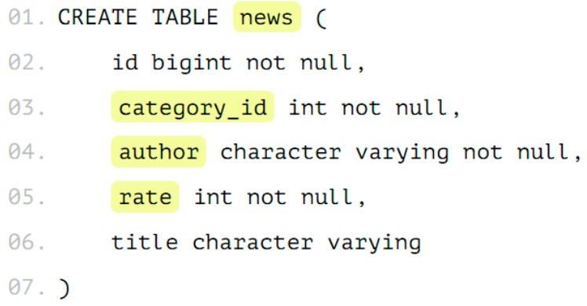
 | Есть таблица news, в которой есть идентификатор, есть категория, в которой эта новость расположена, есть автор новости... Нужно сделать 2 действия над табличкой — это поставить у нашего шарда, например, news_1, то, что она будет наследоваться от news. Наследованная таблица будет иметь все колонки родителя, а также она может иметь свои колонки, которые мы дополнительно туда добавим. Там не будет ограничений, индексов и триггеров от родителя — это важно. 2-ое действие — это поставить ограничения. Это будет проверка, что в эту таблицу будут попадать данные только с нужным признаком.

 | Т.е. только записи с category_id=1 будут попадать в эту таблицу. На базовую таблицу надо добавить правило. Когда мы будем работать с таблицей news, вставка на запись с category_id = 1 должна попасть именно в партицию news_1. Правило называем как хотим.

EXPLAIN | Когда вы выполняете какой-нибудь запрос, оптимизатор запросов MySQL пытается придумать оптимальный план выполнения этого запроса. Можно посмотреть этот план используя запрос с ключевым словом EXPLAIN перед оператором SELECT. EXPLAIN SELECT * FROM categories После EXPLAIN в запросе вы можете использовать ключевое слово EXTENDED и MySQL покажет вам дополнительную информацию о том, как выполняется запрос. Чтобы увидеть эту информацию, вам нужно сразу после запроса с EXTENDED выполнить запрос SHOW WARNINGS. EXPLAIN EXTENDED SELECT City.Name FROM City Затем SHOW WARNINGS
Как сделать запрос из двух баз? | Если в запросе таблица указывается с именем базы данных database1.table1, то таблица выбирается из database1, если просто table1, то - из активной базы данных. Надо, чтобы базы были на одном сервере. SELECT t1.*, t2.* FROM database1.table1 AS t1 INNER JOIN database2.table2 AS t2 ON t1.field1 = t2.field1
Что быстрее убирает дубликаты distinct или group by? | Если нужны уникальные значения - DISTINCT. Если нужно группировать значения - GROUP BY. Если задача заключается именно в поиске дубликатов - GROUP BY будет лучше.
Механизмы оптимизации запросов в БД | Например, добавить индекс по нужной колонке.
Что такое «триггер»? | Триггер (trigger) — это хранимая процедура особого типа, исполнение которой обусловлено действием по модификации данных: добавлением, удалением или изменением данных в заданной таблице реляционной базы данных. Триггер запускается сервером автоматически и все производимые им модификации данных рассматриваются как выполняемые в транзакции, в которой выполнено действие, вызвавшее срабатывание триггера. Момент запуска триггера определяется с помощью ключевых слов BEFORE (триггер запускается до выполнения связанного с ним события) или AFTER (после события).
индексы | https://habr.com/ru/articles/247373/

Spring
Spring
Что такое инверсия контроля (IoC) и внедрение зависимостей (DI)? Как эти принципы реализованы в Spring? | Inversion of Control - подход, который позволяет конфигурировать и управлять объектами Java с помощью рефлексии. Вместо ручного внедрения зависимостей, фреймворк забирает ответственность за это посредством IoC-контейнера. Контейнер отвечает за управление жизненным циклом объекта: создание объектов, вызов методов инициализации и конфигурирование объектов путём связывания их между собой. Объекты, создаваемые контейнером, называются beans. Конфигурирование контейнера осуществляется путём внедрения аннотаций, но также, есть возможность, по старинке, загрузить XML-файлы, содержащие определение bean’ов и предоставляющие информацию, необходимую для создания bean’ов. Dependency Injection — является одним из способов реализации принципа IoC в Spring. Это шаблон проектирования, в котором контейнер передает экземпляры объектов по их типу другим объектам с помощью конструктора или метода класса(setter), что позволяет писать слабосвязный код.
Что такое IoC контейнер? | Inversion of Control - подход, который позволяет конфигурировать и управлять объектами Java с помощью рефлексии. Вместо ручного внедрения зависимостей, фреймворк забирает ответственность за это посредством IoC-контейнера. Контейнер отвечает за управление жизненным циклом объекта: создание объектов, вызов методов инициализации и конфигурирование объектов путём связывания их между собой. Объекты, создаваемые контейнером, называются beans. Конфигурирование контейнера осуществляется путём внедрения аннотаций, но также, есть возможность, по старинке, загрузить XML-файлы, содержащие определение bean’ов и предоставляющие информацию, необходимую для создания bean’ов. Dependency Injection — является одним из способов реализации принципа IoC в Spring. Это шаблон проектирования, в котором контейнер передает экземпляры объектов по их типу другим объектам с помощью конструктора или метода класса(setter), что позволяет писать слабосвязный код.
Расскажите про ApplicationContext и BeanFactory, чем отличаются? В каких случаях что стоит использовать?
 | ApplicationContext является наследником BeanFactory и полностью реализует его функционал, добавляя больше специфических enterprise-функций. Может работать с бинами всех скоупов. BeanFactory - это фактический контейнер, который создает, настраивает и управляет рядом bean-компонентов. Эти бины обычно взаимодействуют друг с другом и, таким образом, имеют зависимости между собой. Эти зависимости отражены в данных конфигурации, используемых BeanFactory. Может работать с бинами singleton и prototype. BeanFactory обычно используется тогда, когда ресурсы ограничены (мобильные устройства), так как он легче по сравнению с ApplicationContext. Поэтому, если ресурсы не сильно ограничены, то лучше использовать ApplicationContext. ApplicationContext загружает все бины при запуске, а BeanFactory по требованию.
Расскажите про аннотацию @Bean? | Аннотация @Bean используется для указания того, что метод создает, настраивает и инициализирует новый объект, управляемый IoC-контейнером. Такие методы можно использовать как в классах с аннотацией @Configuration, так и в классах с аннотацией @Component(или её наследниках). Имеет следующие свойства: destroyMethod, initMethod — варианты переопределения методов инициализации и удаления бина, указав их имена в аннотации. name — имя бина. По умолчанию именем бина является имя метода. value — алиас для name()
Расскажите про аннотацию @Component? | @Component - используется для указания класса в качестве компонента spring. Такой класс будет сконфигурирован как spring Bean.
Чем отличаются аннотации @Bean и @Component? | @Bean - ставится над методом и позволяет добавить bean, уже реализованного сторонней библиотекой класса, в контейнер, а @Component используется для указания класса, написанного программистом.
Расскажите про аннотации @Service и @Repository. Чем они отличаются? | @Repository - указывает, что класс используется для работы с поиском, получением и хранением данных. Аннотация может использоваться для реализации шаблона DАО. @Service - указывает, что класс является сервисом для реализации бизнес-логики. @Repository, @Service, @Controller и @Configuration являются алиасами @Component, их также называют стереотипными аннотациями. Задача @Repository заключается в том, чтобы отлавливать определенные исключения персистентности и пробрасывать их как одно непроверенное исключение Spring Framework. Для этого в контекст должен быть добавлен класс PersistenceExceptionTranslationPostProcessor.
Расскажите про аннотацию @Autowired | @Autowired – автоматическое внедрение подходящего бина: 1) Контейнер определяет тип объекта для внедрения 2) Контейнер ищет соответствующий тип бина в контексте(он же контейнер) 3) Если есть несколько кандидатов, и один из них помечен как @Primary, то внедряется он 4) Если используется @Qualifier, то контейнер будет использовать информацию из @Qualifier, чтобы понять, какой компонент внедрять 5) В противном случае контейнер внедрит бин, основываясь на его имени или ID 6) Если ни один из способов не сработал, то будет выброшено исключение Контейнер обрабатывает DI с помощью AutowiredAnnotationBeanPostProcessor. В связи с этим, аннотация не может быть использована ни в одном BeanFactoryPP или BeanPP. В аннотации есть один параметр required = true/fals - указывает, обязательно ли делать DI. По умолчанию true. Либо можно не выбрасывать исключение, а оставить поле c null, если нужный бин не был найден - false. При циклической зависимости, когда объекты ссылаются друг на друга, нельзя ставить над конструктором.
Расскажите про аннотацию @Resource | @Resource(аннотация java) пытается получить зависимость: по имени, по типу, затем по описанию (Qualifier). Имя извлекается из имени аннотируемого сеттера или поля, либо берется из параметра name. @Resource //По умолчанию поиск бина с именем "context" private ApplicationContext context; @Resource(name="greetingService") //Поиск бина с именем "greetingService" public void setGreetingService(GreetingService service) { this.greetingService = service; } Разница с @Autowired: ❖ ищет бин сначала по имени, а потом по типу; ❖ не нужна дополнительная аннотация для указания имени конкретного бина; ❖ @Autowired позволяет отметить место вставки бина как необязательное @Autowired(required = false); ❖ при замене Spring Framework на другой фреймворк, менять аннотацию @Resource не нужно.
Расскажите про аннотацию @Inject | @Inject входит в пакет javax.inject и, чтобы её использовать, нужно добавить зависимость: <dependency> <groupId>javax.inject</groupId> <artifactId>javax.inject</artifactId> <version>1</version> </dependency> @Inject (аннотация java) аналог @Autowired (аннотация spring) в первую очередь пытается подключить зависимость по типу, затем по описанию и только потом по имени. В ней нет параметров. Поэтому при использовании конкретного имени (Id) бина используем @Named: @Inject @Named("yetAnotherFieldInjectDependency") private ArbitraryDependency yetAnotherFieldInjectDependency;
Расскажите про аннотацию @Lookup | Обычно бины в приложении Spring являтся синглтонами, и для внедрения зависимостей мы используем конструктор или сеттер. Но бывает и другая ситуация: имеется бин Car – синглтон (singleton bean), и ему требуется каждый раз новый экземпляр бина Passenger. То есть Car – синглтон, а Passenger – так называемый прототипный бин (prototype bean). Жизненные циклы бинов разные. Бин Car создается контейнером только раз, а бин Passenger создается каждый раз новый – допустим, это происходит каждый раз при вызове какого-то метода бина Car. Вот здесь то и пригодится внедрение бина с помощью Lookup метода. Оно происходит не при инициализации контейнера, а позднее: каждый раз, когда вызывается метод. Суть в том, что вы создаете метод-заглушку в бине Car и помечаете его специальным образом – аннотацией @Lookup. Этот метод должен возвращать бин Passenger, каждый раз новый. Контейнер Spring под капотом создаст подкласс и переопределит этот метод и будет вам выдавать новый экземпляр бина Passenger при каждом вызове аннотированного метода. Даже если в вашей заглушке он возвращает null (а так и надо делать, все равно этот метод будет переопределен).
Можно ли вставить бин в статическое поле? Почему? | Spring не позволяет внедрять бины напрямую в статические поля. Это связано с тем, что когда загрузчик классов загружает статические значения, контекст Spring ещё не загружен. Чтобы исправить это, создайте нестатический сеттер-метод с @Autowired: private static OrderItemService orderItemService; @Autowired public void setOrderItemService(OrderItemService orderItemService) { TestDataInit.orderItemService = orderItemService; }
Расскажите про аннотации @Primary и @Qualifier | @Qualifier применяется если кандидатов для автоматического связывания несколько, она позволяет указать в качестве аргумента имя конкретного бина, который следует внедрить. Она может быть применена к отдельному полю класса, к отдельному аргументу метода или конструктора:
 | public class AutowiredClass { @Autowired //к полям класса @Qualifier("main") private GreetingService greetingService; @Autowired //к отдельному аргументу конструктора или метода public void prepare(@Qualifier("main") GreetingService greetingService){ /* что-то делаем... */ }; } Соответственно, у одной из реализации GreetingService должна быть установлена соответствующая аннотация @Qualifier: @Component @Qualifier("main") public class GreetingServiceImpl implements GreetingService { //... }
 | @Primary тоже используется, чтобы отдавать предпочтение бину, когда есть несколько бинов одного типа, но в ней нельзя задать имя бина, она определяет значение по умолчанию, в то время как @Qualifier более специфичен. Если присутствуют аннотации @Qualifier и @Primary, то аннотация @Qualifier будет иметь приоритет.
Как заинжектить примитив? | Для этого можно использовать аннотацию @Value. Можно ставить над полем, конструктором, методом. Такие значения можно получать из property файлов, из бинов, и т.п. @Value("${some.key}") public String stringWithDefaultValue; В эту переменную будет внедрена строка, например из property или из view. Кроме того, для внедрения значений мы можем использовать язык SpEL (Spring Expression Language)
Как заинжектить коллекцию? | Если внедряемый объект массив, коллекция, или map с дженериком, то используя аннотацию @Autowired, Spring внедрит все бины подходящие по типу в этот массив(или другую структуру данных). В случае с map ключом будет имя бина. Используя аннотацию @Qualifier можно настроить тип искомого бина. Бины могут быть упорядочены, когда они вставляются в списки (не Set или Map) или массивы. Поддерживаются как аннотация @Order, так и интерфейс Ordered.
Расскажите про аннотацию @Conditional | Spring предоставляет возможность на основе вашего алгоритма включить или выключить определение бина или всей конфигурации через @Conditional, в качестве параметра которой указывается класс, реализующий интерфейс Condition, с единственным методом matches(ConditionContext var1, AnnotatedTypeMetadata var2), возвращающий boolean. Для создания более сложных условий можно использовать классы AnyNestedCondition, AllNestedConditions и NoneNestedConditions. Аннотация @Conditional указывает, что компонент имеет право на регистрацию в контексте только тогда, когда все условия соответствуют. Условия проверяются непосредственно перед тем, как должен быть зарегистрирован BeanDefinition компонента, и они могут помешать регистрации данного BeanDefinition. Поэтому нельзя допускать, чтобы при проверке условий мы взаимодействовали с бинами, которых еще не существует, с их BeanDefinition-ами можно. Для того, чтобы проверить несколько условий, можно передать в @Conditional несколько классов с условиями: @Conditional(HibernateCondition.class, OurConditionClass.class) Если класс @Configuration помечен как @Conditional, то на все методы @Bean, аннотации @Import и аннотации @ComponentScan, связанные с этим классом, также будут распространяться указанные условия.
Расскажите про аннотацию @Profile | Профили - это ключевая особенность Spring Framework, позволяющая нам относить наши бины к разным профилям (логическим группам), например, dev, test, prod. Мы можем активировать разные профили в разных средах, чтобы загрузить только те бины, которые нам нужны. Используя аннотацию @Profile, мы относим бин к конкретному профилю. Её можно применять на уровне класса или метода. Аннотация @Profile принимает в качестве аргумента имя одного или нескольких профилей. Она фактически реализована с помощью гораздо более гибкой аннотации @Conditional. Ее можно ставить на @Configuration и Component классы.
Расскажите про жизненный цикл бина, аннотации @PostConstruct и @PreDestroy() | 1) Парсирование конфигурации и создание BeanDefinition
 | После выхода четвертой версии спринга, у нас появилось четыре способа конфигурирования контекста: -Xml конфигурация — ClassPathXmlApplicationContext(“context.xml”) -Конфигурация через аннотации с указанием пакета для сканирования — AnnotationConfigApplicationContext(“package.name”) -Конфигурация через аннотации с указанием класса (или массива классов) помеченного аннотацией @Configuration -AnnotationConfigApplicationContext(JavaConfig.class). Этот способ конфигурации называется — JavaConfig. -Groovy конфигурация — GenericGroovyApplicationContext(“context.groovy”) Цель первого этапа — это создание всех BeanDefinition. BeanDefinition — это специальный интерфейс, через который можно получить доступ к метаданным будущего бина. В зависимости от того, какая у вас конфигурация, будет использоваться тот или иной механизм парсирования конфигурации. Допустим, что наша конфигурация основана на аннотациях. Если заглянуть внутрь AnnotationConfigApplicationContext, то можно увидеть два поля. private final AnnotatedBeanDefinitionReader reader; private final ClassPathBeanDefinitionScanner scanner; ClassPathBeanDefinitionScanner сканирует указанный пакет на наличие классов помеченных аннотацией @Component (или её алиаса). Найденные классы парсируются и для них создаются BeanDefinition. Чтобы было запущено сканирование, в конфигурации должен быть указан пакет для сканирования @ComponentScan({"package.name"}). AnnotatedBeanDefinitionReader работает в несколько этапов. 1. Первый этап — это регистрация всех @Configuration для дальнейшего парсирования. Если в конфигурации используются Conditional, то будут зарегистрированы только те конфигурации, для которых Condition вернет true. 2. Второй этап — это регистрация BeanDefinitionRegistryPostProcessor, который при помощи класса ConfigurationClassPostProcessor парсирует JavaConfig и создает BeanDefinition. BeanDefinition – это объект, который хранит в себе информацию о бине. Сюда входит: из какого класса бин
 | 2) Настройка созданных BeanDefinition
 | Есть возможность повлиять на бины до их создания, иначе говоря мы имеем доступ к метаданным класса. Для этого существует специальный интерфейс BeanFactoryPostProcessor, реализовав который, мы получаем доступ к созданным BeanDefinition и можем их изменять. В нем один метод. Метод postProcessBeanFactory принимает параметром ConfigurableListableBeanFactory. Данная фабрика содержит много полезных методов, в том числе getBeanDefinitionNames, через который мы можем получить все BeanDefinitionNames, а уже потом по конкретному имени получить BeanDefinition для дальнейшей обработки метаданных. Разберем одну из родных реализаций интерфейса BeanFactoryPostProcessor. Обычно, настройки подключения к базе данных выносятся в отдельный property файл, потом при помощи PropertySourcesPlaceholderConfigurer они загружаются и делается inject этих значений в нужное поле. Так как inject делается по ключу, то до создания экземпляра бина нужно заменить этот ключ на само значение из property файла. Эта замена происходит в классе, который реализует интерфейс BeanFactoryPostProcessor. Название этого класса — PropertySourcesPlaceholderConfigurer. Он должен быть объявлен как static @Bean public static PropertySourcesPlaceholderConfigurer configurer() { return new PropertySourcesPlaceholderConfigurer(); }
 | 3) Создание кастомных FactoryBean
 | FactoryBean — это generic интерфейс, которому можно делегировать процесс создания бинов типа . В те времена, когда конфигурация была исключительно в xml, разработчикам был необходим механизм с помощью которого они бы могли управлять процессом создания бинов. Именно для этого и был сделан этот интерфейс. Создадим фабрику которая будет отвечать за создание всех бинов типа — Color. public class ColorFactory implements FactoryBean<Color> { @Override public Color getObject() throws Exception { Random random = new Random(); Color color = new Color(random.nextInt(255), random.nextInt(255), random.nextInt(255)); return color; } @Override public Class<?> getObjectType() { return Color.class; } @Override public boolean isSingleton() { return false; } } Теперь создание бина типа Color.class будет делегироваться ColorFactory, у которого при каждом создании нового бина будет вызываться метод getObject. Для тех кто пользуется JavaConfig, этот интерфейс будет абсолютно бесполезен.
 | 4) Создание экземпляров бинов
 | Созданием экземпляров бинов занимается BeanFactory на основе ранее созданных BeanDefinition. Из Map<BeanName, BeanDefinition> получаем Map<BeanName, Bean> Создание бинов может делегироваться кастомным FactoryBean. О их создании читай выше.
 | 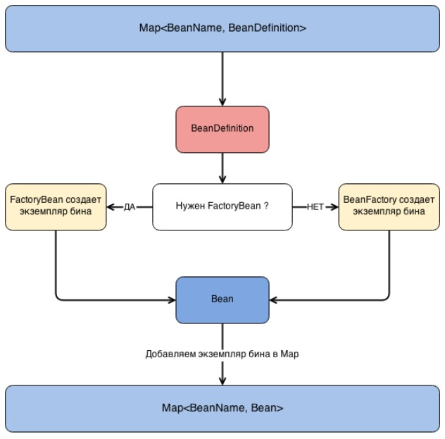
 | Класс, имплементирующий BeanPostProcessor, обязательно должен быть бином, поэтому мы его помечаем аннотацией @Component. SCOPE_SINGLETON — инициализация произойдет один раз на этапе поднятия контекста. SCOPE_PROTOTYPE — инициализация будет выполняться каждый раз по запросу. Причем во втором случае ваш бин будет проходить через все BeanPostProcessor-ы что может значительно ударить по производительности.
Расскажите про скоупы бинов? Какой скоуп используется по умолчанию? Что изменилось в Spring 5? | Существует 2 области видимости по умолчанию. Singleton - область видимости по умолчанию. В контейнере будет создан только один бин, и все запросы на него будут возвращать один и тот же бин. Prototype - приводит к созданию нового бина каждый раз, когда он запрашивается. Для бинов со scope “prototype” Spring не вызывает метод destroy(), так как не берет на себя контроль полного жизненного цикла этого бина. Spring не хранит такие бины в своём контексте ( контейнере), а отдаёт их клиенту и больше о них не заботится (в отличие от синглтон-бинов). И 4 области видимости в веб-приложении. Request - Область видимости — 1 HTTP запрос. На каждый запрос создается новый бин Session - Область видимости — 1 сессия. На каждую сессию создается новый бин Application - Область видимости — жизненный цикл ServletContext WebSocket - Область видимости — жизненный цикл WebSocket Жизненный цикл web csope полный. В пятой версии Spring Framework не стало Global session scope. И появились Application и WebSocket
Расскажите про аннотацию @ComponentScan | Первый шаг для описания конфигурации Spring это добавление аннотаций — @Component или наследников. Однако, Spring должен знаеть где искать их. В @ComponentScan вы указываете пакеты, которые должны сканироваться. Можно указать массив строк. Spring будет искать бины и в их подпакетах. Мы можем расширить это поведение с помощью includeFilters и excludeFilters параметров в аннотации. Для ComponentScan.Filter доступно пять типов фильтров: ANNOTATION ASSIGNABLE_TYPE ASPECTJ REGEX CUSTOM Нужно для того, что например, имея какой-то ненужный класс в не нашей библиотеке, мы можем создать для него фильтр, чтобы его бин не инициализировался.
Как спринг работает с транзакциями? Расскажите про аннотацию @Transactional. | marcobehler.com/guides/spring-transaction-management-transactional-in-depth
 | Коротко: Spring создает прокси для всех классов, помеченных @Transactional (либо если любой из методов класса помечен этой аннотацией), что позволяет вводить транзакционную логику до и после вызываемого метода. При вызове такого метода происходит следующее: - proxy, который создал Spring, создаёт persistence context (или соединение с базой), - открывает в нём транзакцию и сохраняет всё это в контексте нити исполнения (натурально, в ThreadLocal). - По мере надобности всё сохранённое достаётся и внедряется в бины. Таким образом, если в вашем коде есть несколько параллельных нитей, у вас будет и несколько параллельных транзакций, которые будут взаимодействовать друг с другом согласно уровням изоляции. Что произойдёт, если один метод с @Transactional вызовет другой метод с @Transactional? Если это происходит в рамках одного сервиса, то второй транзакционный метод будет считаться частью первого, так как вызван у него изнутри, а так как спринг не знает о внутреннем вызове, то не создаст прокси для второго метода. Что произойдёт, если один метод БЕЗ @Transactional вызовет другой метод с @Transactional? Так как spring не знает о внутреннем вызове, то не создаст прокси для второго метода. Будет ли транзакция откачена, если будет брошено исключение, которое указано в контракте метода? Если в контракте описано это исключение, то она не откатится. Unchecked исключения в транзакционном методе можно ловить, а можно и не ловить. Значения атрибута propagation у аннотации:

 | MANDATORY — всегда используется существующая транзакция и кидается исключение, если текущей транзакции нет. SUPPORTS — метод с этим правилом будет использовать текущую транзакцию, если она есть, либо будет исполнятся без транзакции, если её нет. NOT_SUPPORTED — при входе в метод текущая транзакция, если она есть, будет приостановлена и метод будет выполняться без транзакции. NEVER — явно запрещает исполнение в контексте транзакции. Если при входе в метод будет существовать транзакция, будет выброшено исключение.
 | Остальные атрибуты: rollbackFor = Exception.class - если какой-либо метод выбрасывает указанное исключение, контейнер всегда откатывает текущую транзакцию. По умолчанию отлавливает RuntimeException noRollbackFor = Exception.class - указание того, что любое исключение, кроме заданных, должно приводить к откату транзакции. rollbackForClassName и noRollbackForClassName - для задания имен исключений в строковом виде. readOnly - разрешает только операции чтения. В свойстве transactionManager хранится ссылка на менеджер транзакций, определенный в конфигурации Spring. timeOut - По умолчанию используется таймаут, установленный по умолчанию для базовой транзакционной системы. Сообщает менеджеру tx о продолжительности времени, чтобы дождаться простоя tx, прежде чем принять решение об откате не отвечающих транзакций. isolation - уровень изолированности транзакций Подробно:
 | Для работы с транзакциями Spring Framework использует AOP-прокси: Для включения возможности управления транзакциями нужно разместить аннотацию @EnableTransactionManagement у класса конфигурации @Configuration. Она означает, что классы, помеченные @Transactional, должны быть обернуты аспектом транзакций. Отвечает за регистрацию необходимых компонентов Spring, таких как TransactionInterceptor и советы прокси. Регистрируемые компоненты помещают перехватчик в стек вызовов при вызове методов @Transactional. Если мы используем Spring Boot и имеем зависимости spring-data-* или spring-tx, то управление транзакциями будет включено по умолчанию. Пропагейшн работает только если метод вызывает другой метод в другом сервисе. Если метод вызывает другой метод в этом же сервисе, то используется this и вызов проходит мимо прокси. Это ограничение можно обойти при помощи self-injection.
 | Слой логики(Service) - лучшее место для @Transactional. Помечая @Transactional класс @Service, то все его методы станут транзакционными. Так, при вызове, например, метода save() произойдет примерно следующее: 1. Вначале мы имеем: ❖ класс TransactionInterceptor, у которого вызывается метод invoke(...), внутри которого вызывается метод класса-родителя TransactionAspectSupport: invokeWithinTransaction(...), в рамках которого происходит магия транзакций. ❖ TransactionManager: решает, создавать ли новый EntityManager и/или транзакцию. ❖ EntityManager proxy: EntityManager - это интерфейс, и то, что внедряется в бин в слое DAO на самом деле не является реализацией EntityManager. В это поле внедряется EntityManager proxy, который будет перехватывать обращение к полю EntityManager и делегировать выполнение конкретному EntityManager в рантайме. Обычно EntityManager proxy представлен классом SharedEntityManagerInvocationHandler.
 | 2. Transaction Interceptor В TransactionInterceptor отработает код до работы метода save(), в котором будет определено, выполнить ли метод save() в пределах уже существующей транзакции БД или должна стартовать новая отдельная транзакция. TransactionInterceptor сам не содержит логики по принятию решения, решение начать новую транзакцию, если это нужно, делегируется TransactionManager. Грубо говоря, на данном этапе наш метод будет обёрнут в try-catch и будет добавлена логика до его вызова и после: try { transaction.begin(); // логика до service.save(); transaction.commit(); // логика после } catch(Exception ex) { transaction.rollback(); throw ex; }
 | 3. TransactionManager Менеджер транзакций должен предоставить ответ на два вопроса: ❖ Должен ли создаться новый EntityManager? ❖ Должна ли стартовать новая транзакция БД? Решение принимается, основываясь на следующих фактах: ❖ выполняется ли хоть одна транзакция в текущий момент или нет; ❖ атрибута «propagation» в @Transactional. Если TransactionManager решил создать новую транзакцию, тогда: ❖ Создается новый EntityManager; ❖ EntityManager «привязывается» к текущему потоку (Thread); ❖ «Получается» соединение из пула соединений БД; ❖ Соединение «привязывается» к текущему потоку. И EntityManager и это соединение привязываются к текущему потоку, используя переменные ThreadLocal.
 | 4. EntityManager proxy Когда метод save() слоя Service делает вызов метода save() слоя DAO, внутри которого вызывается, например, entityManager.persist(), то не происходит вызов метода persist() напрямую у EntityManager, записанного в поле класса DAO. Вместо этого метод вызывает EntityManager proxy, который достает текущий EntityManager для нашего потока, и у него вызывается метод persist(). 5. Отрабатывает DAO-метод save().
 | 6. TransactionInterceptor Отработает код после работы метода save(), а именно будет принято решение по коммиту/откату транзакции. Кроме того, если мы в рамках одного метода сервиса обращаемся не только к методу save(), а к разным методам Service и DAO, то все они буду работать в рамках одной транзакции, которая оборачивает этот метод сервиса.
 | Вся работа происходит через прокси-объекты разных классов. Представим, что у нас в классе сервиса только один метод с аннотацией @Transactional, а остальные нет. Если мы вызовем метод с @Transactional, из которого вызовем метод без @Transactional, то оба будут отработаны в рамках прокси и будут обернуты в нашу транзакционную логику. Однако, если мы вызовем метод без @Transactional, из которого вызовем метод с @Transactional, то они уже не будут работать в рамках прокси и не будут обернуты в нашу транзакционную логику.
Расскажите про аннотации @Controller и @RestController. Чем они отличаются? Как вернуть ответ со своим статусом (например 213)? | @Controller - специальный тип класса, обрабатывает HTTP-запросы и часто используется с аннотацией @RequestMapping. @RestController ставится на класс-контроллер вместо @Controller. Она указывает, что этот класс оперирует не моделями, а данными. Она состоит из аннотаций @Controller и @ResponseBody. Была введена в Spring 4.0 для упрощения создания RESTful веб-сервисов. @ResponseBody сообщает контроллеру, что возвращаемый объект автоматически сериализуется (используя Jackson message converter) в json или xml и передается обратно в объект HttpResponse. ResponseEntity используется для формирования кастомизированного HTTP-ответа с пользовательскими параметрами (заголовки, код статуса и тело ответа). Во всех остальных случаях достаточно использовать @ResponseBody. Если мы хотим использовать ResponseEntity, то просто должны вернуть его из метода, Spring позаботится обо всем остальном. return ResponseEntity.status(213);
Что такое ViewResolver? | ViewResolver - распознаватель представлений - это способ работы с представлениями(html-файлы), который поддерживает их распознавание на основе имени, возвращаемого контроллером. Spring Framework поставляется с большим количеством реализаций ViewResolver. Например, класс UrlBasedViewResolver поддерживает прямое преобразование логических имен в URL. InternalResourceViewResolver — реализация ViewResolver по умолчанию, которая позволяет находить представления, которые возвращает контроллер для последующего перехода к ним. Ищет по заданному пути, префиксу, суффиксу и имени. Любым реализациям ViewResolver желательно поддерживать интернационализацию, то есть множество языков. Существует также несколько реализаций для интеграции с различными технологиями представлений, такими как FreeMarker (FreeMarkerViewResolver), Velocity (VelocityViewResolver) и JasperReports (JasperReportsViewResolver).
Чем отличаются Model, ModelMap и ModelAndView? | Model - интерфейс, представляет коллекцию пар ключ-значение Map<String, Object>. Содержимое модели используется для отображения данных во View. Например, если View выводит информацию об объекте Customer, то она может ссылаться к ключам модели, например customerName, customerPhone, и получать значения для этих ключей. Объекты-значения из модели также могут содержать бизнес-логику. ModelMap - класс, наследуется от LinkedHashMap, тоже используется для передачи значений для визуализации представления. Преимущество ModelMap заключается в том, что он дает нам возможность передавать коллекцию значений и обрабатывать эти значения, как если бы они были внутри Map. ModelAndView - это просто контейнер для ModelMap, объект View и HttpStatus. Это позволяет контроллеру возвращать все значения как одно. View используется для отображения данных приложения пользователю. Spring MVC поддерживает несколько поставщиков View(они называются шаблонизаторы) — JSP, JSF, Thymeleaf, и т.п. Интерфейс View преобразует объекты в обычные сервлеты.
Расскажите про паттерн Front Controller, как он реализован в Spring? | Front controller - обеспечивает единую точку входа для всех входящих запросов. Все запросы обрабатываются одним обработчиком – DispatcherServlet с маппингом “/”. Этот обработчик может выполнить аутентификацию, авторизацию, регистрацию или отслеживание запроса, а затем распределяет их между контроллерами, обрабатывающими разные URL. Это и есть реализация паттерна Front Controller. Веб-приложение может определять любое количество DispatcherServlet-ов. Каждый из них будет работать в своем собственном пространстве имен, загружая свой собственный дочерний WebApplicationContext с вьюшками, контроллерами и т.д. ❖ Один из контекстов будет корневым, а все остальные контексты будут дочерними. ❖ Все дочерние контексты могут получить доступ к бинам, определенным в корневом контексте, но не наоборот. ❖ Каждый дочерний контекст внутри себя может переопределить бины из корневого контекста. WebApplicationContext расширяет ApplicationContext (создаёт и управляет бинами и т.д.), но помимо этого он имеет дополнительный метод getServletContext(), через который у него есть возможность получать доступ к ServletContext-у. ContextLoaderListener создает корневой контекст приложения и будет использоваться всеми дочерними контекстами, созданными всеми DispatcherServlet.
Расскажите про паттерн MVC, как он реализован в Spring? | MVC — это шаблон проектирования, делящий программу на 3 вида компонентов: Model — модель отвечает за хранение данных. View — отвечает за вывод данных на фронтенде. Controller — оперирует моделями и отвечает за обмен данными model с view. Основная цель следования принципам MVC — отделить реализацию бизнес-логики приложения (модели) от ее визуализации (view). Spring MVC - это веб-фреймворк, основанный на Servlet API, с использованием двух шаблонов проектирования - Front controller и MVC. Spring MVC реализует четкое разделение задач, что позволяет нам легко разрабатывать и тестировать наши приложения. Данные задачи разбиты между разными компонентами: Dispatcher Servlet, Controllers, View Resolvers, Views, Models, ModelAndView, Model and Session Attributes, которые полностью независимы друг от друга, и отвечают только за одно направление. Поэтому MVC дает нам довольно большую гибкость. Он основан на интерфейсах (с предоставленными классами реализации), и мы можем настраивать каждую часть фреймворка с помощью пользовательских интерфейсов.
 | Основные интерфейсы для обработки запросов:
 | \
 | View. Отвечает за возвращение ответа клиенту в виде текстов и изображений. Используются встраиваемые шаблонизаторы (Thymeleaf, FreeMarker и т.д.), так как у Spring нет родных. Некоторые запросы могут идти прямо во View, не заходя в Model, другие проходят через все слои. HandlerAdapter. Помогает DispatcherServlet вызвать и выполнить метод для обработки входящего запроса. ContextLoaderListener - слушатель при старте и завершении корневого класса Spring WebApplicationContext. Основным назначением является связывание жизненного цикла ApplicationContext и ServletContext, а также автоматического создания ApplicationContext. Можно использовать этот класс для доступа к бинам из различных контекстов спринг.
 | Ниже приведена последовательность событий, соответствующая входящему HTTP-запросу:
 | 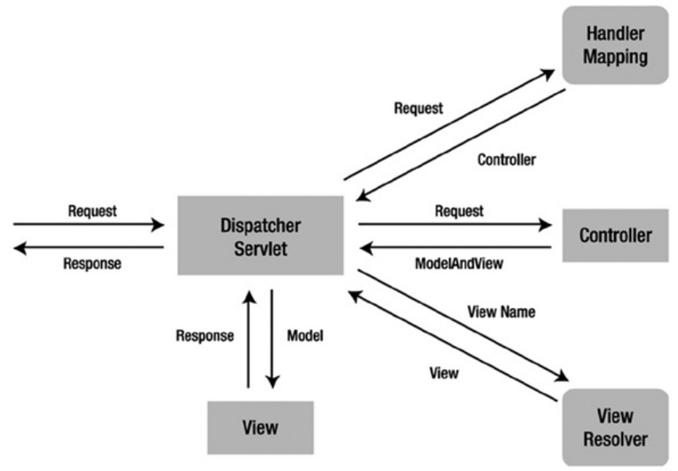
 | ❖ После получения HTTP-запроса DispatcherServlet обращается к интерфейсу HandlerMapping, который определяет, какой Контроллер (Controller) должен быть вызван, после чего HandlerAdapter, отправляет запрос в нужный метод Контроллера. ❖ Контроллер принимает запрос и вызывает соответствующий метод. Вызванный метод формирует данные Model и возвращает их в DispatcherServlet вместе с именем View (как правило имя html-файла). ❖ При помощи интерфейса ViewResolver DispatcherServlet определяет, какое View нужно использовать на основании имени, полученного от контроллера. ➢ если это REST-запрос на сырые данные (JSON/XML), то DispatcherServlet сам его отправляет, минуя ViewResolver; ➢ если обычный запрос, то DispatcherServlet отправляет данные Model в виде атрибутов во View - шаблонизаторы Thymeleaf, FreeMarker и т.д., которые сами отправляют ответ. Как видим, все действия происходят через один DispatcherServlet.
Что такое АОП? Как реализовано в спринге? | Аспектно-ориентированное программирование (АОП) — это парадигма программирования, целью которой является повышение модульности за счет разделения междисциплинарных задач. Это достигается путем добавления дополнительного поведения к существующему коду без изменения самого кода. АОП предоставляет возможность реализации сквозной логики в одном месте - т.е. логики, которая применяется к множеству частей приложения - и обеспечения автоматического применения этой логики по всему приложению. Аспект в АОП - это модуль или класс, реализующий сквозную функциональность. Аспект изменяет поведение остального кода, применяя совет в точках соединения, определённых некоторым срезом. Совет (advice) – дополнительная логика — код, который должен быть вызван из точки соединения. Точка соединения (join point) — место в выполняемой программе (вызов метода, создание объекта, обращение к переменной), где следует применить совет; Срез (pointcut) — набор точек соединения. Подход Spring к АОП заключается в создании "динамических прокси" для целевых объектов и "привязывании" объектов к конфигурированному совету для выполнения сквозной логики. Есть два варианта создания прокси-класса: 1. либо он должен наследоваться от оригинального класса (CGLIB) и переопределять его методы, добавляя нужную логику; 2. либо он должен имплементировать те же самые интерфейсы, что и первый класс (Dynamic Proxy).
В чем разница между Filters, Listeners and Interceptors? | Filter выполняет задачи фильтрации либо по пути запроса к ресурсу, либо по пути ответа от ресурса, либо в обоих направлениях. Фильтры выполняют фильтрацию в методе doFilter. Каждый фильтр имеет доступ к объекту FilterConfig, из которого он может получить параметры инициализации, и ссылку на ServletContext. Фильтры настраиваются в дескрипторе развертывания веб-приложения. При создании цепочки фильтров, веб-сервер решает, какой фильтр вызывать первым, в соответствии с порядком регистрации фильтров. Когда вызывается метод doFilter(...) первого фильтра, веб-сервер создает объект FilterChain, представляющий цепочку фильтров, и передаёт её в метод. Зависят от контейнера сервлетов. Могут работать с js, css
 | \
 | preHandle — метод используется для обработки запросов, которые еще не были переданы в метод контроллера. Должен вернуть true для передачи следующему перехватчику или в handler method. False укажет на обработку запроса самим обработчиком и отсутствию необходимости передавать его дальше. Метод имеет возможность выкидывать исключения и пересылать ошибки к представлению. postHandle — вызывается после handler method, но до обработки DispatcherServlet для передачи представлению. Может использоваться для добавления параметров в объект ModelAndView. afterCompletion — вызывается после отрисовки представления.
 | Listener - это класс, имплементирующий интерфейс ServletContextListener с аннотацией @WebListener. Listener ждет когда произойдет указанное событие, затем «перехватывает» событие и запускает собственное событие. Он инициализируется только один раз при запуске веб-приложения и уничтожается при остановке веб-приложения. Все ServletContextListeners уведомляются об инициализации контекста до инициализации любых фильтров или сервлетов в вебприложении и об уничтожении контекста после того, как все сервлеты и фильтры уничтожены.
Можно ли передать в запросе один и тот же параметр несколько раз? Как? | Да, можно принять все значения, используя массив в методе контроллера: http://localhost:8080/login?name=Ranga&name=Ravi&name=Sathish public String method(@RequestParam(value="name") String[] names){...} http://localhost:8080/api/foos?id=1,2,3 public String getFoos(@RequestParam List<String> id){...}
Как работает Spring Security? Как сконфигурировать? Какие интерфейсы используются? | В кратце, основными блоками Spring Security являются: SecurityContextHolder, чтобы обеспечить доступ к SecurityContext. SecurityContext, содержит объект Authentication и в случае необходимости информацию системы безопасности, связанную с запросом. Authentication представляет принципала с точки зрения Spring Security. GrantedAuthority отражает разрешения выданные доверителю в масштабе всего приложения. UserDetails предоставляет необходимую информацию для построения объекта Authentication из DAO объектов приложения или других источника данных системы безопасности. UserDetailsService, чтобы создать UserDetails, когда передано имя пользователя в виде String (или идентификатор сертификата или что-то подобное). Подробно:
 | Самым фундаментальным явлется SecurityContextHolder. В нем мы храним информацию о текущем контексте безопасности приложения, который включает в себя подробную информацию о пользователе, работающем с приложением. По умолчанию SecurityContextHolder использует MODE_THREADLOCAL для хранения такой информации, что означает, что контекст безопасности всегда доступен для методов исполняющихся в том же самом потоке, даже если контекст безопасности явно не передается в качестве аргумента этих методов: SecurityContextHolder.getContext().getAuthentication().getPrincipal(); UserDetails выступает в качестве принципала.
 | MODE_GLOBAL - все потоки Java-машины используют один контекст безопасности. MODE_INHERITABLETHREADLOCAL - потоки порожденные от одного защищенного потока, наличие аналогичной безопасности.
 | Интерфейс UserDetailsService - подход к загрузке информации о пользователе в Spring Security. Единственный метод этого интерфейса принимает имя пользователя в виде String и возвращает UserDetails. Он представляет собой принципала, но в расширенном виде и с учетом специфики приложения. В случае успешной аутентификации, UserDetails используется для создания Authentication объекта, который хранится в SecurityContextHolder. Ещё одним важным методом Authentication явлется getAuthorities() - предоставляет массив объектов GrantedAuthority(роли). Credentials - под ними понимаются пароль пользователя, но им может быть и отпечаток пальца, фото сетчатки и т.п.
 | Процесс аутентификации: 1. UsernamePasswordAuthenticationFilter получают имя пользователя и пароль и создает экземпляр класса UsernamePasswordAuthenticationToken (экземпляр интерфейса Authentication). 2. Токен передается экземпляру AuthenticationManager для проверки. 3. AuthenticationManager возвращает полностью заполненный экземпляр Authentication в случае успешной аутентификации. 4. Устанавливается контекст безопасности путем вызова SecurityContextHolder.getContext().setAuthentication(...), куда передается вернувшийся экземпляр Authentication. 5. При успешной аутентификации можно использовать successHandler
Что такое SpringBoot? Какие у него преимущества? Как конфигурируется? Подробно. | Spring Boot - это модуль Spring-а, который предоставляет функцию RAD для среды Spring (Rapid Application Development - Быстрая разработка приложений). Он обеспечивает более простой и быстрый способ настройки и запуска как обычных, так и веб-приложений. Он просматривает наши пути к классам и настроенные нами бины, делает разумные предположения о том, чего нам не хватает, и добавляет эти элементы. Ключевые особенности и преимущества Spring Boot:
 | 1. Простота управления зависимостями (spring-boot-starter-* в pom.xml).
 | Чтобы ускорить процесс управления зависимостями Spring Boot неявно упаковывает необходимые сторонние зависимости для каждого типа приложения на основе Spring и предоставляет их разработчику в виде так называемых starter-пакетов. Starter-пакеты представляют собой набор удобных дескрипторов зависимостей, которые можно включить в свое приложение. Это позволяет получить универсальное решение для всех технологий, связанных со Spring, избавляя программиста от лишнего поиска необходимых зависимостей, библиотек и решения вопросов, связанных с конфликтом версий различных библиотек. Например, если вы хотите начать использовать Spring Data JPA для доступа к базе данных, просто включите в свой проект зависимость spring-boot-starter-data-jpa. Starter-пакеты можно создавать и свои.
 | 2. Автоматическая конфигурация.
 | Автоматическая конфигурация включается аннотацией @EnableAutoConfiguration. (входит в состав аннотации @SpringBootApplication) После выбора необходимых для приложения starter-пакетов Spring Boot попытается автоматически настроить Spring-приложение на основе выбранных jar-зависимостей, доступных в classpath классов, свойств в application.properties и т.п. Например, если добавим springboot-starter-web, то Spring boot автоматически сконфигурирует такие бины как DispatcherServlet, ResourceHandlers, MessageSource итд Автоматическая конфигурация работает в последнюю очередь, после регистрации пользовательских бинов и всегда отдает им приоритет. Если ваш код уже зарегистрировал бин DataSource — автоконфигурация не будет его переопределять.
 | 3. Встроенная поддержка сервера приложений/контейнера сервлетов (Tomcat, Jetty).
 | Каждое Spring Boot web-приложение включает встроенный web-сервер. Не нужно беспокоиться о настройке контейнера сервлетов и развертывания приложения в нем. Теперь приложение может запускаться само как исполняемый .jar-файл с использованием встроенного сервера.
 | 4. Готовые к работе функции, такие как метрики, проверки работоспособности, security и внешняя конфигурация.
 | 5. Инструмент CLI (command-line interface) для разработки и тестирования приложения Spring Boot.
 | 6. Минимизация boilerplate кода (код, который должен быть включен во многих местах практически без изменений), конфигурации XML и аннотаций.
 | Как происходит автоконфигурация в Spring Boot:
 | 1. Отмечаем main класс аннотацией @SpringBootApplication (аннотация инкапсулирует в себе: @SpringBootConfiguration, @ComponentScan, @EnableAutoConfiguration), таким образом наличие @SpringBootApplication включает сканирование компонентов, автоконфигурацию и показывает разным компонентам Spring (например, интеграционным тестам), что это Spring Boot приложение.
 | 2. @EnableAutoConfiguration импортирует класс EnableAutoConfigurationImportSelector. Этот класс не объявляет бины сам, а использует фабрики.
 | 3. Класс EnableAutoConfigurationImportSelector импортирует ВСЕ (более 150) перечисленные в META-INF/spring.factories конфигурации, чтобы предоставить нужные бины в контекст приложения.
 | 4. Каждая из этих конфигураций пытается сконфигурировать различные аспекты приложения (web, JPA, AMQP и т.д.), регистрируя нужные бины. Логика при регистрации бинов управляется набором @ConditionalOn* аннотаций. Можно указать, чтобы бин создавался при наличии класса в classpath (@ConditionalOnClass), наличии существующего бина (@ConditionalOnBean), отсуствии бина (@ConditionalOnMissingBean) и т.п. Таким образом наличие конфигурации не значит, что бин будет создан и зачастую конфигурация ничего делать и создавать не будет.
 | 5. Созданный в итоге AnnotationConfigEmbeddedWebApplicationContext ищет в том же DI контейнере фабрику для запуска embedded servlet container.
 | 6. Servlet container запускается, приложение готово к работе
Расскажите про нововведения Spring 5. | ● Используется JDK 8+ (Optional, CompletableFuture, Time API, java.util.function, default methods) ● Поддержка Java 9 (Automatic-Module-Name in 5.0, module-info in 6.0+, ASM 6) ● Поддержка HTTP/2 (TLS, Push), NIO/NIO.2 ● Поддержка Kotlin ● Реактивность (веб-инфраструктура с реактивным стеком, «Spring WebFlux») ● Null-safety аннотации(@Nullable), новая документация ● Совместимость с Java EE 8 (Servlet 4.0, Bean Validation 2.0, JPA 2.2, JSON Binding API 1.0) ● Поддержка JUnit 5 + Testing Improvements (conditional and concurrent) ● Удалена поддержка: Portlet, Velocity, JasperReports, XMLBeans, JDO, Guava

Алгоритмы
Алгоритмы
Что такое Big O? Как происходит оценка асимптотической сложности алгоритмов? | Big O (O большое / символ Ландау) - математическое обозначение порядка функции для сравнения асимптотического поведения функций. Асимптотика - характер изменения функции при стремлении ее аргумента к определённой точке. Любой алгоритм состоит из неделимых операций процессора(шагов), поэтому нужно измерять время в операциях процессора, вместо секунд. DTIME - количество шагов(операций процессора), необходимых, чтобы алгоритм завершился.
 | Временная сложность обычно оценивается путём подсчёта числа элементарных операций, осуществляемых алгоритмом. Время исполнения одной такой операции при этом берётся константой, то есть асимптотически оценивается как O(1). Сложность алгоритма состоит из двух факторов: временная сложность и сложность по памяти. Временная сложность - функция, представляющая зависимость количество операций процессора, необходимых, чтобы алгоритм звершился, от размера входных данных. Все неделимые операции языка(операции сравнения, арифметические, логические, инициализации и возврата) считаются выполняемыми за 1 операцию процесора, эта погрешность считается приемлемой. При росте N, слагаемые с меньшей скорость роста всё меньше влияют на значение функции. Поэтому, вне зависимости от констант при слагаемых, слагаемое с большей скорость роста определяет значение функии. Данное слагаемое называют порядком функции. Пример: Т(N) = 5 * N^2 + 999 * N... Где (5 * N^2) и (9999 * N) являются слагаемыми функции. Константы(5 и 999) не указываются в рамках нотации Big O, так как не показывают абсолютную сложность алгоритма, так как могут изменяться в зависимости от машины, поэтому сложность равна О(N^2)
 | 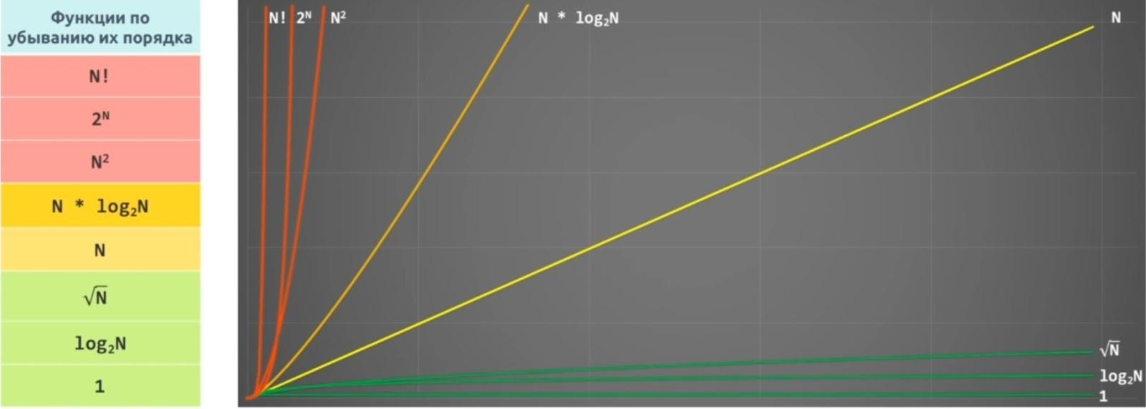
 | В порядке возрастания сложности: 1. O(1) - константная, чтение по индексу из массива 2. O(log(n)) - логарифмическая, бинарный поиск в отсортированном массиве 3. O(√n) - сублинейная 4. O(n) - линейная, перебор массива в цикле, два цикла подряд, линейный поиск наименьшего или наибольшего элемента в неотсортированном массиве 5. O(n*log(n)) - квазилинейная, сортировка слиянием, сортировка кучей 6. O(n^2) - полиномиальная(квадратичная), вложенный цикл, перебор двумерного массива, сортировка пузырьком, сортировка вставками 7. O(2^n) - экспоненциальная, алгоритмы разложения на множители целых чисел 8. O(n!) - факториальная, решение задачи коммивояжёра полным перебором Алгоритм считается приемлемым, если сложность не превышает O(n*log(n)), иначе говнокод.
Что такое рекурсия? Сравните преимущества и недостатки итеративных и рекурсивных алгоритмов. С примерами. | Рекурсия - способ отображения какого-либо процесса внутри самого этого процесса, то есть ситуация, когда процесс является частью самого себя. Рекурсия состоит из базового случая и шага рекурсии. Базовый случай представляет собой самую простую задачу, которая решается за одну итерацию, например, if(n == 0) return 1. В базовом случае обязательно присутствует условие выхода из рекурсии; Смысл рекурсии в движении от исходной задачи к базовому случаю, пошагово уменьшая размер исходной задачи на каждом шаге рекурсии. После того, как будет найден базовй случай, срабатывает условие выхода из рекурсии, и стек рекурсивных вызовов разворачивается в обратном порядке, пересчитывая результат исходной задачи, который основан на результате, найденном в базовом случае. Так работает рекурсивное вычисление факториала: int factorial(int n) { if(n == 0) return 1; // базовый случай с условием выхода else return n * factorial(n - 1); // шаг рекурсии (рекурсивный вызов) } Или даже так: return (n==0) ? 1 : n * factorial(n-1); Рекурсия имеет линейную сложность O(n);
 | Циклы дают лучшую производительность, чем рекурсивные вызовы, поскольку вызовы методов потребляют больше ресурсов, чем исполнение обычных операторов. Циклы гарантируют отсутствие переполнения стека, т.к. не требуется выделения доп. памяти. В случае рекурсии стек вызовов разрастается, и его необходимо просматривать для получения конечного ответа. При использовании головной рекурсии также необходимо принимать во внимание размер стека. Если уровней вложненности много или изменятся, то предпочительна рекурсия. Если их несколько, то лучше цикл.
Что такое жадные алгоритмы? Приведите пример. | Жадные алгоритмы являются одной из 3х техник создания алгоритмов, вместе с принципом "Разделяй и властвуй" и динамическим программированием. Жадный алгоритм - это алгоритм, который на каждом шагу совершает локально оптимальные решения, т.е. максимально возможное из допустимых, не учитывая предыдущие или следующие шаги. Последовательность этих локально оптимальных решений приводит (не всегда) к глобально оптимальному решению. Т.е. задача рабивается на подзадачи, в каждой подзадаче делается оптимальное решение и, в итоге, вся задача решается оптимально. При этом важно является ли каждое локальное решение безопасным шагом. Безопасный шаг - приводящий к оптимальному решению. К примеру, алгоритм Дейкстры нахождения кратчайшего пути в графе вполне себе жадный, потому что мы на каждом шагу ищем вершину с наименьшим весом, в которой мы еще не бывали, после чего обновляем значения других вершин. При этом можно доказать, что кратчайшие пути, найденные в вершинах, являются оптимальными.
Расскажите про пузырьковую сортировку. | Будем идти по массиву слева направо. Если текущий элемент больше следующего, меняем их местами. Делаем так, пока массив не будет отсортирован. Aсимптотика в худшем и среднем случае – O(n^2), в лучшем случае – O(n) - массив уже отсортирован.
Расскажите про быструю сортировку. | Выберем некоторый опорный элемент(pivot). После этого перекинем все элементы, меньшие его, налево, а большие – направо. Для этого используются дополнительные переменные - значения слева и справа, которые сравниваются с pivot. Рекурсивно вызовемся от каждой из частей, где будет выбран новый pivot. В итоге получим отсортированный массив, так как каждый элемент меньше опорного стоял раньше каждого большего опорного. Асимптотика: O(n*log(n)) в среднем и лучшем случае. Наихудшая оценка O(n^2) достигается при неудачном выборе опорного элемента.
Расскажите про сортировку слиянием. | Основана на парадигме «разделяй и властвуй». Будем делись массив пополам, пока не получим множество массивов из одного элемента. После чего выполним процедуру слияния: поддерживаем два указателя, один на текущий элемент первой части, второй – на текущий элемент второй части. Из этих двух элементов выбираем минимальный, вставляем в ответ и сдвигаем указатель, соответствующий минимуму. Так сделаем слияния массивов из 1го элемента в массивы по 2 элемента, затем из 2х в 4 и т.д. Слияние работает за O(n), уровней всего log(n), поэтому асимптотика O(n*log(n)).
Расскажите про бинарное дерево. | Бинарное дерево - иерархическая структура данных, в которой каждый узел может иметь двух потомков. Как правило, первый называется родительским узлом, а наследники называются левым и правым нодами/узлами. Каждый узел в дереве задаёт поддерево, корнем которого он является. Оба поддерева — левое и правое — тоже являются бинарными деревьями. Ноды, которые не имеют потомков, называются листьями дерева. У всех узлов левого поддерева произвольного узла X значения ключей данных меньше, нежели значение ключа данных самого узла X. У всех узлов правого поддерева произвольного узла X значения ключей данных больше либо равны, нежели значение ключа данных самого узла X. Этим достигается упорядоченная структура данных, то есть всегда отсортированная. Поиск в лучшем случае - O(log(n)), худшем - O(n) - при вырождении в связанный список.
Расскажите про красно-черное дерево. | Усовершенствованная версия бинарного дерева. Каждый узел в к/ч дереве имеет дополнительное поле - цвет. К/ч дерево отвечает следующим требованиям: 1) Узел либо красный, либо черный. 2) Корень - черный. 3) Все листья - черные и не хранят данных. 4) Оба потомка каждого красного узла - черные. 5) Любой простой путь от узла-предка до листового узла-потомка содержит одинаковое число черных узлов. Если не одинаковое, то происходит переворот. При добавлении постоянно увеличивающихся/уменьшающихся чисел в бинарное дерево, оно вырождается в связанный список и теряет свои преимущества. Тогда как к/ч дерево может потребовать до двух поворотов для поддержки сбалансированности, чтобы избежать вырождения. При операциях удаления в бинарном дереве для удаляемого узла надо найти замену. К/ч дерево сделает тоже самое, но потребует до трёх поворотов для поддержки сбалансированности. В этом и состоит преимущство. Сложность поиска, вставки и удаления - O(log(n))
Расскажите про линейный и бинарный поиск. | Линейный поиск - сложность O(n), так как все элементы проверяются по очереди. Бинарный поиск - O(log(n)). Массив должен быть отсортирован. Происходит поиск индекса в массиве, содержащего искомое значение. 1) Берем значение из середины массива и сраваем с искомым. Индекс середины считается по формуле mid = (high + low) / 2 low - индекс начала левого подмассива, high - индекс конца правого подмассива. 2) Если значение в середине больше искомого, то рассматриваем левый подмассив и high = middle - 1 3) Если меньше, то правый и low = middle + 1 4) Повторяем, пока mid не страновится равен искомому элементу или подмассив не станет пустым.
 | public static int binarySearch(int[] a, int key) { int low = 0; int high = a.length - 1; while (low <= high) { int mid = (low + high)/2; if (key > a[mid]) { low = mid + 1; } else if (key < a[mid]) { high = mid - 1; } else return mid; } return -1; }
Расскажите про очередь и стек. | Stack это область хранения данных, находящееся в общей оперативной памяти (RAM). Всякий раз, когда вызывается метод, в памяти стека создается новый блок-фрейм, который содержит локальные переменные метода и ссылки на другие объекты в методе. Как только метод заканчивает работу, блок также перестает использоваться, тем самым предоставляя доступ для следующего метода. Размер стековой памяти намного меньше объема памяти в куче. Стек в Java работает по схеме LIFO Queue - это очередь, которая обычно (но необязательно) строится по принципу FIFO (First-In-First-Out) - соответственно извлечение элемента осуществляется с начала очереди, вставка элемента - в конец очереди. Хотя этот принцип нарушает, к примеру PriorityQueue, использующая «natural ordering» или переданный Comparator при вставке нового элемента. Deque (Double Ended Queue) расширяет Queue и согласно документации это линейная коллекция, поддерживающая вставку/извлечение элементов с обоих концов. Помимо этого реализации интерфейса Deque могут строится по принципу FIFO, либо LIFO. Реализации и Deque, и Queue обычно не переопределяют методы equals() и hashCode(), вместо этого используются унаследованные методы класса Object, основанные на сравнении ссылок.
Сравните сложность вставки, удаления, поиска и доступа по индексу в ArrayList и LinkedList. | 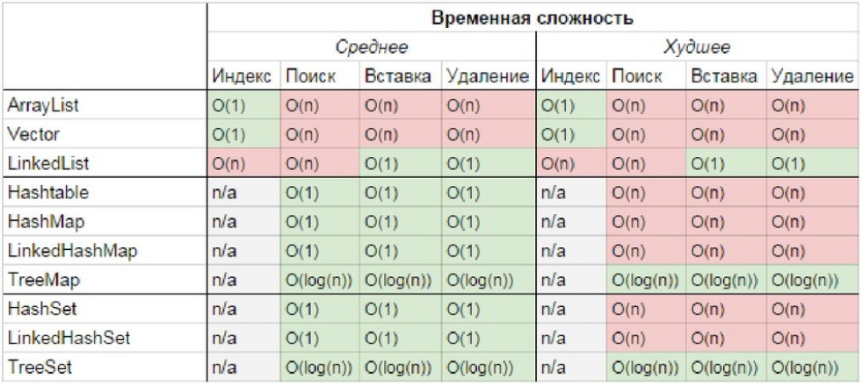

ЛайфКодинг
Алгоритм для высчитывания логарифма заданного числа по заданному основанию | static int isBitCount(double target, double osnovanie) { return (int) (Math.log(target) / Math.log(osnovanie)) }
Рекурсивное вычисление факториала | public static int factorial(int n) { return (n == 0) ? 1 : n * factorial(n - 1); }
Реверс числа без использования строк | public static int reverse(int numb) { int local = 0; while (numb > 0) { local *= 10; local += numb % 10; numb /= 10; } return local; }
Реализация бинарного дерева | 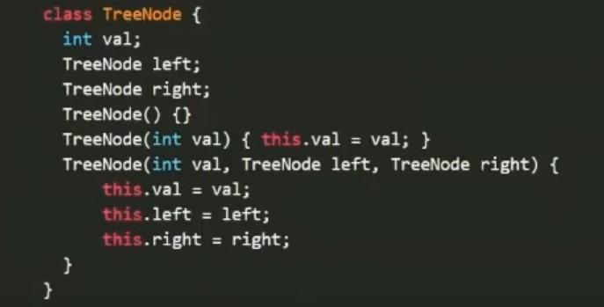
Проверка симметричности бинарного дерева | 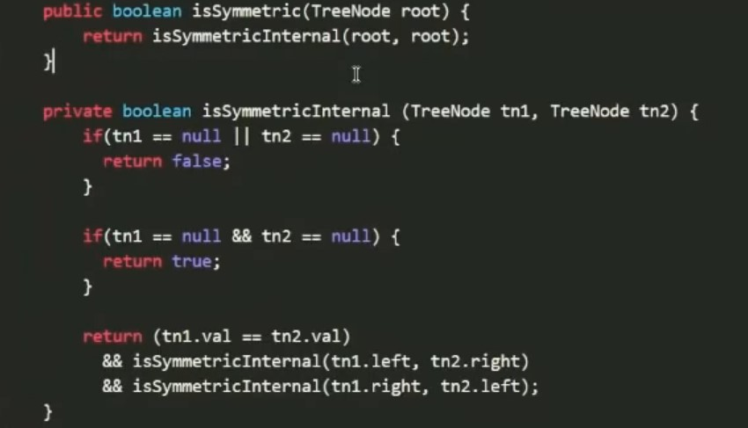
 | Сложность О(n)
Вычисление глубины дерева
Дан массив с числами, одно число удалили и перемешали массив. Найти удаленное число. | int before = Arrays.stream(arrayBefore).sum(); int after = Arrays.stream(arrayAfter).sum(); System.out.println(before - after);
Найти общее число в трёх коллекциях, не используя дополнительные структуры | 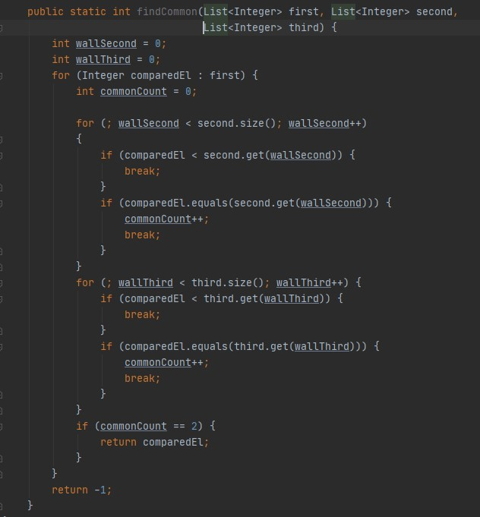
Является ли число простым | 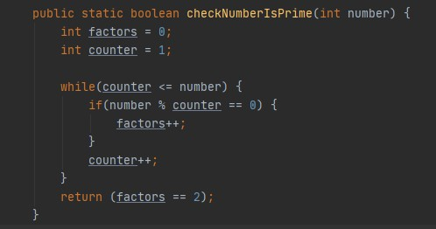
Найти нужное число в последовательности Фибоначчи | //через формулу Бине public static long fibonacci(int index) { double fi = (1 + Math.sqrt(5)) / 2; return Math.round(Math.pow(fi, index) / Math.sqrt(5)); }
Вычислить квадратный корень числа, возвращая только целую часть корня. | public static int sqrt(int numb) { for (int i = 1; i < numb; i++) { if (i*i == numb) return i; if (i*i > numb) return i-1; } return 0; }
Последовательность Фибоначчи | public static void fibonachi(int beforePreviousValue, int previousValue, int maxValue) { if (previousValue <= maxValue) { System.out.println(previousValue); int currentValue = beforePreviousValue + previousValue; fibonachi(previousValue, currentValue, maxValue); } }
пузырьковая сортировка | // метод пузырьковой сортировки public static void bubbleSort(int[] num) { int j; boolean flag = true; // устанавливаем наш флаг в true для первого прохода по массиву int temp; // вспомогательная переменная while (flag) { flag = false; // устанавливаем флаг в false в ожидании возможного свопа (замены местами) for (j = 0; j < num.length - 1; j++) { if (num[j] < num[j + 1]) { // измените на > для сортировки по возрастанию temp = num[j]; // меняем элементы местами num[j] = num[j + 1]; num[j + 1] = temp; flag = true; // true означает, что замена местами была проведена } } } }
fizzbazz \ «Напишите программу, которая выводит на экран числа от 1 до 100. При этом вместо чисел, кратных трем, программа должна выводить слово Fizz, а вместо чисел, кратных пяти — слово Buzz. Если число кратно пятнадцати, то программа должна выводить слово FizzBuzz. Задача может показаться очевидной, но нужно получить наиболее простое и красивое решение.» | 